1. Java basic
1. Class structure
 | 1.1 Comments:
 |  | Có 3 loại comment : |  | comment đơn : //
 |  |  |  | comment nhiều dòng :
 |  |  |  |  | /* Multiple
 |  |  |  |  | * line
 |  |  |  |  | * /
 |  |  |  | comment java doc
 |  |  |  |  | / **
 |  |  |  |  | * Java doc
 |  |  |  |  | * @author
 |  |  |  |  | */
 |  | Note : | Tất cả thành phần nằm giữa /* và */ là multiple comment (bao gồm cả single comment bên trong nó )
 |  |  |  | / *
 |  |  |  | * // anteater
 |  |  |  | */
 |  |  | Tất cả thành phần từ // đến cuối dòng là một single comment ( kể cả thành phần đó là một multiple line comment)
 |  |  |  | // /* dog*/

 |  |  | Tất cả thành phần từ /* đến */ là một thành phần của comment, nên đoạn code này lỗi vì thừa */
 |  |  |  | /*

 |  |  |  | * /* ferret */ |  | Lưu ý ở đây * /* ferret là nội dung của comment

 |  |  |  | */
2. Main method
 | 2.1 | Để compile rồi chạy 1 file Zoo.java thì cần 2 lệnh sau:
 |  | javac Zoo.java
 |  | java Zoo

 | 2.2 | Một số rule
 |  |  | Mỗi file chỉ có thể chứa 1 class chứa hàm main
 |  |  | Tên file phải trùng với tên class, bao gồm cả hoa-thường

 | 2.3 | Khai báo hàm main :
 |  |  |  | phải là public static void main
 |  |  |  | Có thể có thêm final

 |  |  | Hợp lệ : | public static void main (String[] _names)
 |  |  |  | public static void main (String abc)[]
 |  |  |  | public static void main (String _Names [])
 |  |  |  | public static void main( String … $n)
 |  |  |  | public static final void main(String [] arguments)

 |  |  | Ko hợp lệ | public static void main (String []123) |  |  |  |  | biến kho được phép bắt đầu là số
 |  |  |  | public static void main (String names) |  |  |  |  | Nếu truyền 1 tham số thì ok, Nhưng hàm main thì phải cho phép truyền nhiều tham số khi run bằng cmd nên cách khai báo này sai

3. Khai báo package và import
 | RULE 1 : | Nếu muốn import tất cả Class trong một package, Thì lệnh import không thể là import static |  |  |  |  |  |  |  |  |  | public class X {
 |  |  |  |  |  |  |  |  |  |  |  | public static int num;
 |  | Đúng : | import com.foo.*
 |  |  |  |  |  |  |  |  |  |  |  | public static int getNum(){
 |  | Sai | import static com.foo.*
 |  |  |  |  |  |  |  |  |  |  |  | return 1;
 | RULE 2: | Nếu muốn import 1 field static, 1 method static |  |  |  |  |  |  |  |  |  | }
 |  |  |  |  |  |  |  |  |  |  |  | }
 |  |  | Và Class sử dụng ko gọi thông qua tên class, mà chỉ dùng field đó , method đó
 |  |  |  |  |  |  |  |  |  |  |  | import static enthuware.foo.X.*; | // HỢP LỆ
 |  |  |  |  |  |  |  |  |  |  |  | import static enthuware.foo.num; | // HỢP LỆ
 |  |  |  | Thì quy tắc phải là |  | import static <package><className>.* |  |  |  |  |  | import static enthuware.foo.getNum(); | // HỢP LỆ
 |  |  |  |  | hoặc : | import static <package><className>.field
 |  |  |  |  |  | import static <package><className>.method; |  |  |  |  |  | public class Y {
 |  |  |  |  |  |  |  |  |  |  |  | public static void main(String[] args) {
 |  |  |  |  |  |  |  |  |  |  |  | System.out.println(num);
 |  |  |  |  |  |  |  |  |  |  |  | System.out.println(getNum());
 |  |  |  |  |  |  |  |  |  |  |  | }
 |  |  |  |  |  |  |  |  |  |  |  | }

 |  |  | Và class sử dụng gọi thông qua tên class : Ví dụ X.num, y.getNum();
 |  |  |  |  |  |  |  |  |  |  |  | import enthuware.foo.*; | // Hợp lệ. Import tất cả Class trong package
 |  |  |  | Thì quy tắc phải là |  |  |  |  |  |  |  | import enthuware.foo.X.*; | // hợp lệ. Import tất cả thành phần trong class
 |  |  |  |  |  | import tất cả Class trong package: |  |  |  |  |  | public class Y {
 |  |  |  |  |  |  | import <package>.* |  |  |  |  | public static void main(String[] args) {
 |  |  |  |  | hoặc |  |  |  |  |  |  | System.out.println(X.num);
 |  |  |  |  |  | import tất cả thành phần trong class đó: |  |  |  |  |  | System.out.println(X.getNum());
 |  |  |  |  |  |  | import <package>.<class>.* |  |  |  |  | }
 |  |  |  |  |  |  |  |  |  |  |  | }
 | 3.2 Conflict tên của package

 |  |  | Sai : | import java.util.* |  |  | Giải thích : Ở đây Java ko biết là chọn Date ở package nào
 |  |  |  | import java.sql.* |  |  | Báo lỗi compile : the type Date is ambiguos

 |  |  |  | public class Test {
 |  |  |  |  | Date currentDate; |  |  | // COMPIILE FAIL : the Type Date is ambigous
 |  |  |  | }

 |  |  | Đúng | import java.utill.Date;

 |  |  |  | public class Conflics {
 |  |  |  |  | Date date
 |  |  |  |  | java.sql.date sqlDate;
 |  |  |  | }

 |  |  | Đúng | public class Conflics{
 |  |  |  |  | java.util.Date date;
 |  |  |  |  | java.sql.Date sqlDate;
 |  |  |  | }

 | 3.3. Complile code with package
 |  | Giả sử trên linux/mac có 2 file sau:
 |  |  |  |  | /tmp/packagea/ClassA.java
 |  |  |  |  | /tmp/packageb/ClassB.java
 |  | cd tới folder tmp
 |  | Để compile : |  | javac packagea.ClassA.java
 |  |  |  | javac.packageb.ClassB.java

 |  | Để chạy: |  | java packagea.ClassA
 |  |  |  | java packageb.ClassB
4. Constructor
 | 4.1 | Constructor phải trùng tên với tên class và ko có kiểu trả về

5. Khởi tạo blocks
 | Rule 1 | Trong 1 class, thì fields, rồi khối code khởi tạo sẽ chạy trước, rồi mới đến hàm main

 |  |  | Ví dụ:
 |  |  |  | public class Chick { |  |  |  |  |  | Kết quả: | setting fields
 |  |  |  |  | { System.out.print("setting fields")}; |  |  |  |  |  | Main run

 |  |  |  |  | public static void main(String[] args){
 |  |  |  |  |  | System.out.print("Main run");
 |  |  |  |  | }

6. Các kiểu dữ liệu nguyên thủy
 |  |  | Giá trị mặc định ( đối với biến instance hoặc biến static)
 | boolean | 1 bit | FALSE
 | byte | 8 bit | 0
 | char | 16 bit | '\u0000'
 | short | 16 bit | 0
 | int | 32 bit | 0
 | long | 64 bit | 0L
 | float | 32 bit | 0.0f
 | double | 64 bit | 0.0d

 | RULE khai báo giá trị của một biến

 | Được phép dùng dấu _ ngăn cách để cho dễ đọc . Ví dụ : |  |  |  |  |  | int million1 = 100000
 |  |  |  |  |  |  | int million2 = 1_000_000;

 | Dấu _ không được bắt đầu và kết thúc, ngay sau dấu . Thập phân, ngay trước dấu thập phân

 |  |  |  |  |  | Sai | double notAtStart = _1000.00;
 |  |  |  |  |  |  | double notAtEnd = 1000.00_;
 |  |  |  |  |  |  | double beforeDot = 1000_.00;
 |  |  |  |  |  |  | double afterDot = 1000._0;

 |  |  |  |  |  | Đúng: | double legal = 1_00_0.0_0;

7. Kiểu dữ liệu tham chiếu

 | Kiểu dl tham chiếu có thể gán cho giá trị null,

 | Kiểu dl nguyên thủy ko thể gán giá trị null

8. Khai báo và khởi tạo biến

 | Đúng | boolean b1, b2 |  |  | Sai | double d1, double d2;
 |  | String s1 = "1", s2;
 |  | int i3, i4;
 |  | int i1; int i2;

 | Khai báo double có thể có f hoặc F hoặc không có |  |  |  |  | double x = 1.0
 |  |  |  |  |  | double y = 1.0f
 |  |  |  |  |  | double z = 1.0F
 |  |  |  |  |  | double k = 1;

 | Khai báo float bắt buộc phải có f hoặc F; |  |  |  |  | float a = 1.0F |  |  | float a = 1.0; |  | float c = 1; | // OK.
 |  |  |  |  |  | float b = 2.0f;

 | Lưu ý khi khai báo mảng, thì [ ] apply cho cả hai biến a và b. Tức là ta có 2 mảng a, b
 |  | boolean [] a, b;

9. Indentifiers
 | Quy tắc đặt tên biến, hàm, tên class
 |  | Không được phép chứa dấu gạch ngang -
 |  | Tên bắt buộc phải bắt đầu bằng chữ cái, dấu $ hoặc _
 |  | Không được phép bắt đầu bằng chữ số tuy nhiên kí tự thứ hai có thể là số
 |  | Không được phép chứa kí tự đặc biệt như !, @, #, %, ^, &, *, (, ), ', :, ;, [, /, \, }
 |  | Được phép thêm đơn vị tiền tệ, ở bất kì vị trí nào : ¤, $, £, ¢, ¥

 |  |  | Hợp lệ : |  | okidentifier
 |  |  |  |  | $OK2Identifier
 |  |  |  |  | _alsoOK1d3ntifi3r
 |  |  |  |  | _ _ SStillOKbutKnotsonice$

 |  |  | Không hợp lệ |  | 3DPointClass |  | // Không được phép bắt đầu bằng số
 |  |  |  |  | hollywood@vine |  | // Không được phép chứa kí tự đặc biệt
 |  |  |  |  | java.lang |  | // Không được phép chứa kí tự đặc biệt
 |  |  |  |  | not#Pass |  | // Không được phép chứa kí tự đặc biệt
10. Giá trị khởi tạo của biến

 |  | Ví dụ kinh điển, Compiler đủ thông minh để biết là giá trị của biến check có thể bằng false, do vậy giá trị onlyOneBranch là kiểu nguyên thủy do vậy sẽ báo lỗi compile chưa khởi tạo giá trị
 |  |  |  |  |  |  |  |  |  |  | còn answer kiểu gì cũng có giá trị
 |  | public void findAnswer(boolean check) {

 |  |  | int answer;
 |  |  | int onlyOneBranch;
 |  |  | if (check) {
 |  |  |  | onlyOneBranch = 1;
 |  |  |  | answer = 1;
 |  |  | } else {
 |  |  |  | answer = 2;
 |  |  | }
 |  | }

11. Instance và class variable
 | biến mà không phải biến local được gọi là instance var hoặc class variable
 | Một class variable là một biến mà có kềm theo từ khóa static
 | Instance và Class variable không yêu cầu khởi tạo vì nó có giá trị mặc định
 |  |  |  | Default init value
 |  | boolean |  | FALSE

 |  | byte, short, int, long |  | 0
 |  | float, double |  | 0
 |  | char |  | \u0000'

 |  | object |  | null

 | Instance variable, constructor, methods name có thể xuất hiện ở bất kì vị trí nào trong khai báo class
12. Phạm vi của biến

 | Biến local : |  |  | Trong phạm vi từ lúc khai báo đến kết thúc block
 | Biến instance (đối tượng) |  |  | Phạm vi từ lúc khai báo cho đến khi đối tượng bị gabage thu hồi
 | Biến của class |  |  | Phạm vi từ lúc khai báo cho đến khi chương trình kết thúc

13. Thứ tự phần tử trong 1 class

 |  | khai báo package |  |  | Đầu dòng

 |  | Import |  |  | Ngay sau package

 |  | Khai báo class |  |  | Ngay sau khai báo import

 |  | Khai báo biến |  |  | Bất cứ chỗ nào trong class

 |  | Khai báo method |  |  | Bất cứ chỗ nào trong 1 class

 |  | Rule : | Trong một file thì có thể có nhiều class, nhiều interface nhưng chỉ được phép duy nhất 1 class là "public"

 |  |  | public class Meerkat {}

 |  |  | class Paw {}

14. Destroy objects, Gabage collection

 | Gabage collection là cơ chế tự động giải phóng bộ nhớ trong HEAP bằng cách xóa đi objects ko còn sử dụng đến trong 1 chương trình

 | Một object được gọi là ko còn sử dụng khi 1 trong hai trường hợp sau xảy ra:
 |  | 1. object ko còn bất kì tham chiếu nào tới nó |  |  |  |  |  |  | VD | new Student();
 |  | Tất cả các tham chiếu tới object đó đã thoát khỏi phạm vi scope

 |  | 2. Tham chiếu tới object bị null:
 |  |  | Student s = new Student();
 |  |  | s = null

 |  | 3. Bằng cách gán một object tới một object khác, khi đó object cũ ko trỏ tới object nào cả

 |  |  | Student s1 = new Student();
 |  |  | Student s2 = new Student();
 |  |  | s1 = s2; | // s1 trỏ tới s2, do vậy s1 là hợp lệ để Gabagre collector xóa

 | Một reference có thể hoặc không thể được khởi tạo trong HEAP
 | Tất cả các references đều có chung kích thước, ko quan tâm đến kiều dữ liệu nó là gì, và các reference đều được truy cập bằng tên biến

 | Một object luôn luôn nằm trong HEAP. Object ko có tên và chỉ được truy cập thông qua 1 referene
 | Một object có thể có các kích thước khác nhau tùy thuộc vào khai báo tên class

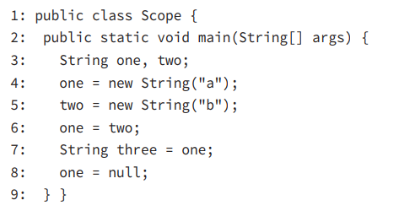
 | Ví dụ 1:

 |  | Giải thích :
 |  |  | Sau dòng 5: |  | one -> "a"
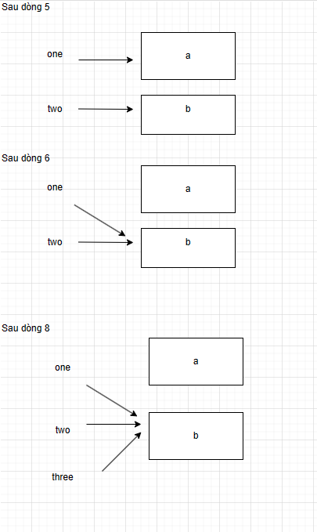
 |  |  |  |  | two -> "b"

 |  | Kết quả : Chỉ có object "a" không bị reference nào trỏ tới -> object "a" là hợp lệ để xóa khỏi vùng nhớ bởi Gabagage

 | Ví dụ 2 : | String s1 = new String ("A");
 |  | String s2 = new String ("B");
 |  | String s3 = new String ("C");

 |  | s1 = s2; | // line 1
 |  | s2 = s3 | // line 2
 |  | s3 = s1; | // line 3
 |  | System.gc(); | // line 4

 |  | Ban đầu ta có
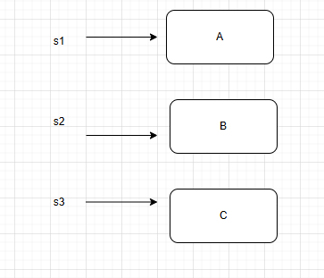

 |  | Sau dòng 1 |  |  |  | Sau dòng 2 |  |  |  |  | Sau dòng 3

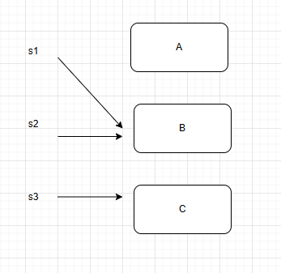
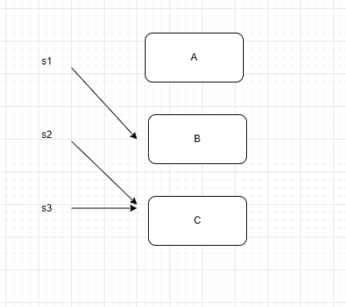
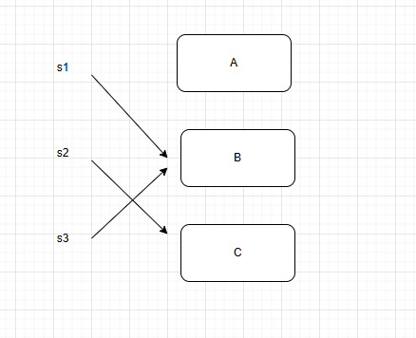

 |  | Ta thấy sau dòng 3 kết thúc : |  |  | Thì có 1 object sẽ eliegle for garable collection

 |  | Line 4 được chạy, Thì object đó sẽ được guaranted to be gargable collected

 |  | Nếu ko có line 4, thì ko có object nào được đảm bảo là obj guaranted to be gargable collected

15. Finalize() - Trang 39
 | Java cho phép gọi Garbage collector 1 cách tường minh bằng lệnh : Systemgc()
 | Systemgc() là method sẽ xóa một object không còn được reference tới,

 | Tuy nhiên Java đủ thông minh để hiểu object nào là hợp lệ để xóa object để garbage collector xóa đi
 | Nên dù khai báo một cách tường minh thì chưa chắc là object sẽ bị xóa đi
 | Nghĩa là Nếu Gabargae collector ko chạy thì hàm finalize() này sẽ ko được gọi
 | Ngoài ra, nếu gabage collector ko chạy thì hàm này sẽ ko được gọi lại lần nữa (Tức là hàm finalizer() này có thể ko chạy, hoặc chỉ chạy tối đa 1 lần)

16. JVM JDK. JRE
 | JDK : | is responseible for the hardware and operating system-independencence of JavaSE platform, the smallsize of compiled code (byte code), and platform security

17. Lợi ích của Java
 | Object Orientted (Hướng đối tượng)

 | Đóng gói |  | Java hỗ trợ acccess modifier để bảo vệ data từ các nguồn khác

 | Nền tảng độc lập |  | Java compile code to bytecode 1 lần duy nhất thay vì phải compile lại cho các hệ thống khác nhau

 | Robust (mạnh mẽ) |  | Một trong tính năng Java hơn C++ là nó bảo vệ khỏi memory leaks
 |  |  | Java quản lý bộ nhớ và có cơ chế thu hồi tự động (gabage collector)

 | Simple (đơn giản) |  | Java đơn giản hơn vì đã loại bỏ con trỏ và toán tử overload

 | Secure (bảo mật) |  | Java chạy trong JVM

18. Access modifier
 | Định nghĩa : Access modifier điều khiển quyền truy cập của một class hoặc một interface, bao gồm cả member của nó (methods và variables)

 | Chỉ có thể apply access modifier vào : |  |  |  | class, interface, class variable, methods

 | Phạm vi truy cập của class (chỉ có default và public)
 |  | public class có thể truy cập ở mọi nơi trong 1 project ( trong package, khác package)
 |  | default class thì chỉ có thể truy cập được trong nội tại package

 | Phạm vi truy cập của member (instance, class variable, methods)
 |  | public | Instance |  | Mọi nơi trong package, khác package
 |  |  | Class variable: |  | Mọi nơi trong package, khác package
 |  |  | Method |  | Mọi nơi trong package, khác package

 |  | protected | Instance |  | X | Không có loại này vì không thể khai báo class là protected, do vậy không thể có protected instance
 |  |  | Class variable |  | Trong package (kể cả class kế thừa, và class thường), Ngoài package (Chỉ apply được với class con kế thừa tạo instance class Cha, ko thể truy cập được biến reference/class variable của class cha)
 |  |  | Method |  | Trong package (kể cả class kế thừa, và class thường), Ngoài package không thể apply (kể cả class con kế thừa)

 |  | default | Instance |  | Chỉ có thể truy cập trong nội tại package, vì default class chỉ có thể được truy cập được trong nội tại package
 |  |  | Class variable |  | Chỉ có thể truy cập trong nội tại package
 |  |  | Method |  | Chỉ có thể truy cập trong nội tại package
 |  | private
 |  |  | Instance |  | Chỉ có thể truy cập trong nội tại class
 |  |  | Class variable |  | Chỉ có thể truy cập trong nội tại class
 |  |  | Method |  | Chỉ có thể truy cập trong nội tại class
19. Non acccess modifier
 | 3 non-access modifier : |  | static, final, abstract
 | Non acccess modifier thay đổi hành vi mặc định của class và member của class

 |  | 1. Từ khóa abstract |  | Chỉ có thể apply được với class, inteface, method, Không thể apply được với bất kì variable nào

 |  |  | Abstract class |  | Không thể tạo instance
 |  |  |  |  | Một abstract class có thể khai báo abstract method hoặc ko khai báo
 |  |  |  |  | Một concrete class (kế thừa hoặc implement abstract method) không thể khai báo abtract method

 |  |  | Abstract Interface |  | Một interface mặc định là abstract, kể cả có khai báo thêm từ khóa abstract hay không thì vẫn compile OK

 |  |  | Abstract method |  | Chỉ xuất hiện ở Abstract class
 |  |  |  |  | Không có body

 |  | 2. Từ khóa final
 |  |  | Chỉ apply được với class, variable, method
 |  |  | Không apply được với interface

 |  |  | Final Class |  | Không thể được phép kế thừa class khác

 |  |  | final Method |  | Không thể bị ghi đè

 |  |  | Final variable |  | Không thể thay đổi giá trị (đối với biến local, class variable)

 |  |  |  |  | class Person {
 |  |  |  |  |  | final StringBuilder name = new StringBuilder("Sh");
 |  |  |  |  |  | Person() {
 |  |  |  |  |  |  | name.append("reya"); |  |  |  | // OK vì có thể dùng hàm để thay đổi giá trị
 |  |  |  |  |  |  | name = new StringBuilder(); |  |  |  | // NOT OK vì không thể assign một final object sang một object khác
 |  |  |  |  |  | }
 |  |  |  |  | }

 |  | 3. Từ khóa static
 |  |  | Apply được với variables, methods, class, interface

 |  |  | Static variable |  | Static variable đi theo class,

 |  |  | Static method

 |  |  |  | Non-static variable, Non-static method có thể truy cập static variable, static method

 |  |  |  | Tuy nhiên, ngược lại thì static variable, static method không thể truy cập tới non-static variable, non-static method

 |  |  | static class, static interface : Không đề cập đến trong phần thi OCA
 |  |  |  | Chỉ cần nhớ rule là static class, static interface không thể khai báo là top-level class, top-level interface

 |  |  |  | Ví dụ : | Đúng: | class Person {
 |  |  |  |  |  |  | static class Address {}
 |  |  |  |  |  |  | static interface MyInterface {}
 |  |  |  |  |  | }

 |  |  |  |  | Sai: | static class Person {}
 |  |  |  |  |  | static interface MyInterface {}

20. Thứ tự chạy của các blocks

 | public class Bowling {
 | { |  |  |  |  |  |  | OUTPUT : |  | static init
 | System.out.println("Bowling 1"); |  |  |  |  |  |  |  |  | Bowling 1
 | } |  |  |  |  |  |  |  |  | Bowling 2
 | public Bowling(){ |  |  |  |  |  |  |  |  | Constructor
 | System.out.println("Constructor");
 | }

 | static {
 | System.out.println("static init");
 | }

 | {
 | System.out.println("Bowling 2");
 | }
 | public static void main(String[] args) {
 | new Bowling();
 | }
 | }

Rule về system.out.print
 | Rule 1 : Không được phép khai báo new Object trong System.out.print

 |  | public class Stars {
 |  | private int intThe = 4;

 |  | public Stars(){

 |  | }

 |  | public Stars(int intThe){
 |  | this.intThe = intThe;
 |  | }

 |  | public static void main(String[] args) {
 |  | System.out.printf(new Stars()); |  |  |  |  | // COMPILE FAIL. KHÔng được phép khai báo new Object trong System.out.print
 |  | }
 |  | }

 | Rule 2 : | Không được phép đề hàm void vào trong System.out.print

 |  | static void foo() {}

 |  | public static void main (String [] args ){

 |  |  | System.out.print(foo()); |  |  |  | // COMPILE FAIL. Không được phép truyền 1 hàm mà kiểu trả về là void vào trong System.out.print
 |  | }

Bài test 1 (cuốn study guide)
 | 1 | AB -> ABE | Các valid identifiers : A$B, _helloWorld, Public (Java phân biệt hoa thường) |  |  |  |  |  |  |  | Sai
 | 2 | D |  |  |  |  |  |  |  |  | Đúng
 | 3 | BDE |  |  |  |  |  |  |  |  | Đúng
 | 4 | AB |  |  |  |  |  |  |  |  | Đúng
 | 5 | CD |  |  |  |  |  |  |  |  | Đúng
 | 6 | D -> E | Lưu ý, nếu ở cùng một package thì ko cần import class, Nếu khác package thì cần import |  |  |  |  |  |  |  | Sai
 | 7 | ko trl |  |  |  |  |  |  |  |  | Sai
 | 8 | B |  |  |  |  |  |  |  |  | Đúng
 | 9 | A E -> ACDE |  |  |  |  |  |  |  |  | Sai
 | 10 | E |  |  |  |  |  |  |  |  | Đúng
 | 11 | DC |  |  |  |  |  |  |  |  | Đúng
 | 12 | G | Đúng vì local var không khởi tạo giá trị mặc định, sẽ báo compile nếu ko được khai báo giá trị mặc định |  |  |  |  |  |  |  | Đúng
 | 13 | AD |  |  |  |  |  |  |  |  | Đúng
 | 14 | ko trl |  |  |  |  |  |  |  |  | Sai
 | 15 | ADE -> AE | Lưu ý dấu _ không được phép là kí tự đầu dòng, cuối dòng |  |  |  |  |  |  |  | Sai
 | 16 | FBC -> BCD |  |  |  |  |  |  |  |  | Sai
 | 17 | AE |  |  |  |  |  |  |  |  | Đúng
 | 18 | CE -> CDE | Lưu ý ở đây là khai báo class ở ngay trong 1 project, ko trong package nào OK |  |  |  |  |  |  |  | Sai
 | 19 | AD -> BD | Lưu ý 1 object là hợp lệ khi ko còn reference nào trỏ tới nó |  |  |  |  |  |  |  | Sai
 | 20 | AD -> BE | khi gọi System.gc() Thì gabarge collector và finalizer() có thể chạy hoặc ko chạy |  |  |  |  |  |  |  | Sai
 | 21 | A |  |  |  |  |  |  |  |  | Đúng
 | 22 | BE |  |  |  |  |  |  |  |  | Đúng
 | 23 | CF | javac compilie .java file thành .class file |  |  |  |  |  |  |  | Sai
 |  |  | Java dùng tên của class như là 1 tham số khi chạy bằng cmline

Bài test 2 (Chapter 1 cuốn practice test)
 | 1 | A -> D | Sai
 | 2 | A | Đúng
 | 3 | C | Đúng
 | 4 | D | Sai
 | 5 | A | Đúng
 | 6 | D | Đúng
 | 7 | DB -> B | Sai | Lưu ý system.lang và java.system ko có trong java runtime
 | 8 | C | Đúng
 | 9 | BD -> D | Sai | Lưu ý là trong 1 file java có thể có nhiều class, nhiều interface, nhưng chỉ được phép duy nhất 1 class là public
 | 10 | D -> B | Sai | Lưu ý trong câu hỏi thì hàm main ko phải là static method
 | 11 | B | Đúng
 | 12 | A | Đúng
 | 13 | A -> D | Sai | java command chỉ có thể run file .class
 | 14 | D | Đúng
 | 15 | C | Đúng
 | 16 | B | Đúng
 | 17 | D | Đúng
 | 18 | D | Đúng
 | 19 | A | Đúng
 | 20 | D | Đúng
 | 21 | A | Sai
 | 22 | D -> C | Sai
 | 23 | D | Đúng
 | 24 | D -> A | Sai | bytecode có thể dễ dàng decode và decompile được
 | 25 | BC -> B | Sai
 | 26 | B -> C | Sai | ko hiểu
 | 27 | D | Đúng
 | 28 | C -> D | Sai | Chắc chọn nhầm
 | 29 | C | Đúng
 | 30 | B | Đúng
 | 31 | B | Đúng
 | 32 | D | Đúng
 | 33 | D -> A | Sai
 | 34 | D | Đúng
 | 35 | A | Đúng
 | 36 | C -> B | Sai
 | 37 | C | Đúng
 | 38 | A | Đúng
 | 39 | D | Đúng
 | 40 | D -> C | Sai | Lưu ý là java.lang tự động được import vào file java
 | 41 | ko trl | Sai
 | 42 | D -> B | Sai
 | 43 | C -> A | Sai
 | 44 | C | Đúng
 | 45 | a -> D | Sai | Cần phải lưu ý các câu đánh lừa các biến trùng tên trong các scope khác nhau
 | 46 | c -> B | Sai
 | 47 | C | Đúng
 | 48 | B -> D | Sai | Lưu ý hàm main ko khai báo đúng signature
 | 49 | C | Đúng
 | 50 | d -> C | Sai | JVM cần một entry point method (chính là hàm main ) để chạy app

Bài test 2 (Chapter 2 cuốn practice test)
 | 1 | A | Đúng
 | 2 | D | Đúng
 | 3 | B | Đúng
 | 4 | B | Đúng
 | 5 | A -> B | Sai | Cần lưu ý câu hỏi hỏi java class name
 | 6 | B -> C | Sai | Cần lưu ý Wrapper class Integer có function toString()
 | 7 | C | Đúng
 | 8 | A -> C | Sai | Lưu ý hỏi Wrapper class
 | 9 | C | Đúng
 | 10 | C | Đúng
 | 11 | D | Đúng
 | 12 | B -> A | Sai | Sắp xếp theo thứ tự của các kiểu dl : byte -> char -> float -> double
 | 13 | C -> D | Sai | Instance variable, constructor, methods name có thể xuất hiện ở bất kì vị trí nào trong khai báo class
 | 14 | B | Đúng
 | 15 | A -> C | sai | Lưu ý hỏi instance init chính là block code đc khai báo trong 1 class sẽ khởi chạy đầu tiên (sau khởi tạo static nếu có)
 | 16 | A | Đúng
 | 17 | C ->A | Sai
 | 18 | D | Đúng
 | 19 | ko trl | Sai
 | 20 | C | Đúng
 | 21 | B | Đúng
 | 22 | ko trl | Sai
 | 23 | C | Đúng
 | 24 | D | Đúng
 | 25 | C | Đúng
 | 26 | D -> C | Sai | Giá trị mặc định của long , int, short là 0
 | 27 | C -> B | Sai
 | 28 | C | Đúng
 | 29 | D | Đúng
 | 30 | A | Đúng
 | 31 | ko trl | Sai
 | 32 | ko trl | Sai
 | 33 | A | Đúng
 | 34 | B -> D | Nên nhớ là JVM có thể ignore yêu cầu System.gc() vì nó đủ thông minh để hiểu
 | 35 | D ->C | Sai
 | 36 | B | Đúng
 | 37 | B | Đúng
 | 38 | C | Đúng
 | 39 | ko trl | Sai
 | 40 | B | Đúng
 | 41 | C -> A | Sai | Thứ tự byte, short, int long
 | 42 | A | Đúng
 | 43 | B | Đúng
 | 44 | D -> A | Sai
 | 45 | D -> B | Sai | hàm parseInt() trả về một primitive, hàm valueOff() trả về Wrapper class\
 | 46 | C -> B | Sai | Ko hiểu
 | 47 | C | Đúng
 | 48 | B -> A | Sai | Nên nhớ là garbage collector ko chạy theo yêu cầu của code, Tức là gọi System.gc() ở dòng code nào thì nó sẽ chạy chính xác ở dòng code đó. Và khi System.gc() được gọi thì hàm finalize() sẽ được gọi
 | 49 | B | Đúng
 | 50 | D -> C | Sai | ĐỌc code kém :(

Sample test - OCA Mala Gupta

 | 1 | c | Sai | ko có package default trong java.default
 | 2 | d | Sai
 | 3 | a, d, | Sai | Lưu ý quy tắc comment , #connect ko phải là comment
 | 4 | b , c | Đúng
 | 5 | d | Đúng
 | 6 | d | Sai | Lưu ý có thể đổi vị trí public và static, Nhưng bắt buộc phải có String [] + tên biến
 | 7 | c | Đúng
 | 8 | a | Sai | Lưu ý đang ở folder mycode
 | 9 | c | Đúng
 | 10 | a | Sai | Lưu ý là class Course ko phải package, Nên ko thể bị truy cập bởi class khác package, Kể cả đã khai báo import
 | 11 | a | Đúng

2.Data type
byte | 8 bit
short | 16 bit
int | 32 bit
long | 64 bit

Hệ thống cơ số

 |  | nhị phân (binary number |  |  |  |  | Chỉ dùng 2 số 0 và 1

 |  | bát phân (octal number) |  |  |  |  | Dùng các số từ 0 đến 7

 |  | Thập phân |  |  |  |  | Các chữ số từ 0 đến 9

 |  | Thập lục phân (hexadicimal number) |  |  |  |  | Sử dụng số từ 0 đến 9 và chữ cái từ A -F
 |  |  |  |  |  |  | 10 là A hoặc a
 |  |  |  |  |  |  | 11 B hoặc b
 |  |  |  |  |  |  | 12 C hoặc c
 |  |  |  |  |  |  | 13 D hoặc d
 |  |  |  |  |  |  | 14 E hoặc e
 |  |  |  |  |  |  | 15 F hoặc f
2. Có thể khai báo biến đối với từng loại cơ số

 | Bát phân (octal) : |  |  | prefix 0

 | Nhị phân (binary) |  |  | prefix 0B hoặc 0b

 | Thập lục phân (hexa) |  |  | prefix 0X hoặc 0x

 | Rule : | Không được đặt dấu _ ngay sau các prefix : 0b 0B 0x 0X

 |  | Không được đặt dấu _ ngay trước L (long value)

 |  | Không được bắt đầu và kết thúc bằng dấu _

 |  | Không được đăt _ giữa phần cơ số : 0_x , 0_B,
 |  |  |  | nguyên góc |  | int baseDecimal = 267;
 |  |  |  |  |  | int octVal = 0413;
 |  |  |  |  |  | int hexVal = 0x10b;
 |  |  |  |  |  | int binaryVal = 0b100001011;

 |  |  |  | Đúng |  | baseDecimal = 100_267_760;
 |  |  |  |  |  | long octVal = 04_13;
 |  |  |  |  |  | long octVal = 0_413;
 |  |  |  |  |  | long hexVal = 0x10_BA_75;
 |  |  |  |  |  | long binVal = 0b1_0000_10_11;
 |  |  |  |  |  | long var1 = 0_100_267_760;
 |  |  |  |  |  | long var6 = 0x1_0000_10;
 |  |  |  |  |  | long var7 = 100__12_12;

 |  |  |  | Sai: |  | int intLiteral = _100 |  |  |  | // Không được đặt dấu _ bắt đầu và kết thúc
 |  |  |  |  |  | int intLiteral2 = 100_990_; |  |  |  | // Không được đặt dấu _ bắt đầu và kết thúc
 |  |  |  |  |  | long longLiterla = 100_L; |  |  |  | // Không được đặt _ ngay trước L
 |  |  |  |  |  | long var2 = 0_x_4_13; |  |  |  | // Không được đặt dấu _ giữa phần cơ số, và ngay sau cơ số
 |  |  |  |  |  | long var3 = 0b_x10_BA_75; |  |  |  | // Không được đặt dấu _ ngay sau phần cơ số
 |  |  |  |  |  | long var4 = 0b_10000_10_11; |  |  |  | // Không được đặt _ ngay sau phần cơ số
 |  |  |  |  |  | long var5 = 0xa10_AG_75; |  |  |  | // Phần cơ số không có kí tự G, hexadeciaml chỉ có từ A -> F

 |  |  | Lưu ý : | Ví dụ này thì compile OK nhưng sẽ báo lỗi lúc RUNTIME

 |  |  |  |  | int var = Integer.parseInt("45_98");

3. Khai báo double và float

 | Có thể khai báo biến double như sau: |  |  |  | double inclination2 = 1.201762e2; |  |  |  |  | // Ở đây tương nhự như 120.1762

 | Tương tự luật khai báo biến, ko được phép đặt dấu _ ngay trước, ngay sau dấu . Thập phan

 |  | Ví dụ :
 |  |  | Sai : |  | float var1 = 100._48F;
 |  |  |  |  | double var2 = 100_.87;

 | Đặc biệt đối với biến double và float, thì ko được đặt phép _ ngay trước F, f, D, d

 |  | Ví dụ:
 |  |  | Sai : |  | float var3 = 100.48_F;
 |  |  |  |  | double var4 = 100.87_d;

4. Khai báo char

 | Lưu ý là khai báo char bằng dấu nháy đơn

 |  |  | char c = 'D';

 | Java lưu trữ dữ liệu char dưới dạng giá trị số nguyên không dấu (số nguyên dương)

 |  |  | char c1 = 122; |  | // 122 là z

 | Tuy nhiên có thể khai báo cưỡng bức giá trị số âm

 |  |  | char c3 = (char) -122;

 | Có thể sử dụng các toán tử đối với char, bao gồm cả ++, --

 |  | Ví dụ : | char char1 = 'a'; |  |  |  |  | // Khai báo thế này OK
 |  |  | System.out.println(char1); |  |  |  |  | // OK
 |  |  | System.out.print(char1 + char1); |  |  |  | a | // OK , Kết quả là 194 vì giá trị ASCII value của 'a' là 94

5. Toán tử
 | Tất cả các kiểu dữ liệu byte, short , char đều được tự động cast về int khi sử dụng các toán tử

 |  | Sai |  |  |  |  |  | Đúng
 |  |  | byte age1 = 10; |  |  |  |  |  | byte age1 = 10;
 |  |  | byte age2 = 20; |  |  |  |  |  | byte age2 = 20;
 |  |  | short sum = age1 + age2; |  |  |  |  |  | int sum = age1 + age2;

 | Nếu các biến bao gồm kiểu dl Long giá trị sẽ được case về long

 |  | Sai |  |  |  |  |  | Đúng
 |  |  | int a = 1; |  |  |  |  |  | int a = 1;
 |  |  | long b = 2L; |  |  |  |  |  | long b = 2L;
 |  |  | int ab = a + b; |  |  |  |  |  | long ab = a + b;

 | Nếu các biến bao gồm kiểu dl double hoặc float, Giá trị của chúng sẽ được case về kiểu double

 |  | Sai : |  |  |  |  |  | Đúng
 |  |  | double x = 2.0; |  |  |  |  |  | double x = 2.0;
 |  |  | float y = 3.0F; |  |  |  |  |  | float y = 3.0F;
 |  |  | float z = x + y; |  |  |  |  |  | double z = x + y;

 | Tuy nhiên nếu tất cả các biến đều khai báo là final thì sẽ bỏ các rule trên, Tức là có thể case tường minh về kiểu dữ liệu lớn hơn

 |  | Đúng:
 |  |  | final byte age1 = 10;
 |  |  | final byte age2 = 20;
 |  |  | short sum = age1 + age2;

 |  |  | final byte age1 = 10;
 |  |  | final byte age2 = 20;
 |  |  | int sum = age1 + age2;

 |  |  | final byte age1 = 10;
 |  |  | final byte age2 = 20;
 |  |  | long sum = age1 + age2;

 | Hoặc cũng có thể cast tường minh về đúng kiểu dl mong muốn

 |  | short a =

6. Thứ tự ưu tiên của các toán tử
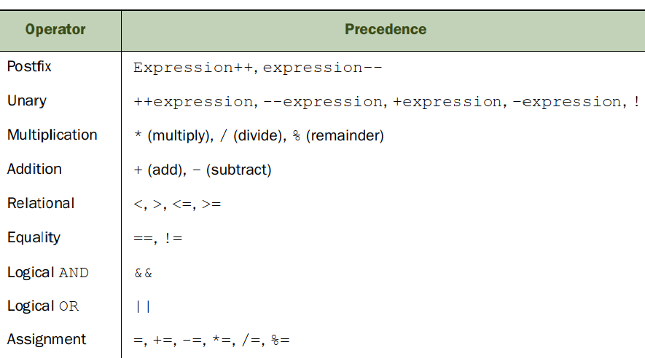

7. Tạo object từ Wrapper class

 | Có thể tạo 1 object từ các Wrapper class theo 3 cách sau:

 |  | Gán 1 biến nguyên thủy cho 1 lớp wrapper

 |  | Sử dụng constructor của lớp Wrapper

 |  | Bằng các sử dụng method của lớp Wrapper ví dụ valueOf()

 |  | Ví dụ :
 |  |  | Autoboxing: |  | Boolean bool1 = true;
 |  |  |  |  | Character char1 = 'a';
 |  |  |  |  | Byte byte1 = 10;
 |  |  |  |  | Double double1 = 10.98;

 |  |  | Constructor
 |  |  |  |  | Boolean bool2 = new Boolean(true);
 |  |  |  |  | Character char2 = new Character('a');
 |  |  |  |  | Byte byte2 = new Byte((byte)10);
 |  |  |  |  | Double double2 = new Double(10.98);
 |  |  |  |  | Boolean bool3 = new Boolean("true");
 |  |  |  |  | Byte byte3 = new Byte("10");
 |  |  |  |  | Double double3 = new Double("10.98");

 |  |  | static method valueOf

 |  |  |  |  | Boolean bool4 = Boolean.valueOf(true);
 |  |  |  |  | Boolean bool5 = Boolean.valueOf(true);
 |  |  |  |  | Boolean bool6 = Boolean.valueOf("TrUE");
 |  |  |  |  | Double double4 = Double.valueOf(10);

 | Lưu ý: Wrapper class Character ko được phép khởi tạo constructor là String

 |  |  | SAI : | Character char3 = new Character("a");

8. So sánh object của lớp Wrapper

 | So sánh về giá trị của 2 object của lớp Wrapper class sử dụng phương thức equals()

 | So sánh về địa chỉ reference của 2 object sử dụng toán tử ==

 | Nếu 2 Wrapper class có kiểu dl khác nhau thì phương thức equals () vẫn thực hiện so sánh giá trị được, Nhưng toán tử == không thể compile

 |  | Integer o1 = 100;
 |  | Short o2 = 100;

 |  | o1.equals(o2) |  | // Output false
 |  | o1 == o2 |  | // Ko compile

 | Lưu ý : | Wrapper class là immutable, Thêm 1 giá trị primitive vào 1 wrapper class không thay đổi giá trị của object nó refer tới, Wrapper class thực hiện gán sang một object mới

 |  | Double total = 0.0; |  |  |  |  |  | Double total = 0.0;
 |  | double value1 = 1.0; |  |  | Thực sự chạy như sau: |  |  | doubel value1 = 1.0;

 |  | total += value1; |  |  |  |  |  | total = total.doubleValue() + value1;

 | Khi truyền giá trị null cho object của lớp Wrapper, thì obj sẽ gọi hàm intValue() để thực hiện toán tử . Do đó sẽ báo lỗi NullPointerException

 |  | public static int increment(Integer obj){
 |  | return ++obj; |  |  |  |  |  | // Vì obj.intValue() mà obj = null
 |  | }

 |  | public static void main(String [] args ){
 |  |  | System.out.print(increment(null)); |  |  |  |  | // Throw null pointer Exception
 |  | }

9. Khai báo BOOLEAN

 |  | Khai báo hợp lệ :
 |  |  |  | boolean b = new Boolean("yes"); |  |  |  |  | FALSE
 |  |  |  | boolean b2 = new Boolean("no"); |  |  |  |  | FALSE
 |  |  |  | Boolean b3 = new Boolean("TRUE"); |  |  |  |  | TRUE
 |  |  |  | Boolean b4 = new Boolean("fALse"); |  |  |  |  | FALSE
 |  |  |  | Boolean b5 = new Boolean("1"); |  |  |  |  | FALSE
 |  |  |  | Boolean b6 = new Boolean("0"); |  |  |  |  | FALSE
 |  |  |  | Boolean b7 = new Boolean("xxx"); |  |  |  |  | FALSE
 |  |  |  | Boolean b8 = Boolean.TRUE; |  |  |  |  | TRUE
 |  |  |  | Boolean b9 = Boolean.FALSE; |  |  |  |  | FALSE
Toán tử tenary
 | Ko yêu cầu ngoặc để phân cách mệnh đề

 | Tức là khai báo sau vẫn compile OK và chạy OK :

 |  |  | int x = 0;
 |  |  | System.out.println(x > 2 ? x < 4 ? 10 : 8 : 7);
10. switch statement
 |  | Kiểu dữ liệu của switch chỉ có thể là |  |  |  | byte, short, char, int
 |  |  |  |  |  | Byte, Short, Character, Integer
 |  |  |  |  |  | String

 |  | Giá trị của case phải là final
 |  | Kiểu dữ liệu phải là kiểu dữ liệu nguyên thủy
 |  | Cho phép kiểu dl của case là kiểu dl nhỏ hơn kiểu dl của swithc

 |  |  | VÍ dụ: | int num = 1;
 |  |  |  | final byte byteValue = 2;
 |  |  |  | final short shortValue = 3;
 |  |  |  | final long longValue = 4;
 |  |  |  | final char charValue = 'x';

 |  |  |  | final Integer wrapperInteger = Integer.valueOf("5");

 |  |  |  | String s = "";

 |  |  |  | switch (num){
 |  |  |  | case byteValue: |  |  |  | // COMPILE OK. Là final, là nguyên thủy, short nhỏ hơn int
 |  |  |  | break;
 |  |  |  | case shortValue: |  |  |  | // COMPILE OK. Là final, là nguyên thủy, short nhỏ hơn int
 |  |  |  | break;
 |  |  |  | case charValue: |  |  |  | // COMPILE OK. Là final, là nguyên thủy, char nhỏ hơn int
 |  |  |  | break;

 |  |  |  | case wrapperInteger: |  |  |  | // COMPILE FAIL. Ko được phép là kiểu WRAPPER
 |  |  |  | break;

 |  |  |  | case longValue: |  |  |  | // COMPILE FAIL, long lớn hơn int
 |  |  |  | break;
 |  |  |  | }

 |  | default có thể ở bất cứ thứ tự nào trong swithc

 |  | Nếu không có bất kì case nào match với giá trị thì sẽ tự động nhảy vào default

 |  | Kiểu dữ liệu trong switch và case phải giống nhau:

 |  |  | Như này vẫn đúng vì đúng kiểu dl
 |  |  |  |  | char x = 'D'; char y = 'F';
 |  |  |  |  | switch (x) {
 |  |  |  |  |  | case 'E' : break;
 |  |  |  |  |  | case y : break; |  |  | // y có cùng kiểu dl char nên compile OK

 |  | câu lệnh break là optional, Do vậy nếu trong case default ko khai báo break;, Thì code sẽ tiếp tục chạy từ cao xuống thấp cho đến khi gặp được lệnh break hoặc khi kết thúc cấu trúc switch

 |  |  | Ví dụ :
 |  |  |  | int dayOfWeek = 5; |  |  |  |  |  | Kết quả : Weekday
 |  |  |  | switch(dayOfWeek) { |  |  |  |  |  |  | Saturday
 |  |  |  | case 0:
 |  |  |  | System.out.println("Sunday");
 |  |  |  | default:
 |  |  |  | System.out.println("Weekday");
 |  |  |  | case 6:
 |  |  |  | System.out.println("Saturday");
 |  |  |  | break;
 |  |  |  | }

Gán giá trị cho các kiểu dữ liệu

 | Đối với primitive, Được phép gán biến có kiểu dl hẹp hơn cho kiểu dl rộng hơn:

 |  |  | Ví dụ : | int có thể gán cho long |  |  |  | public static void set( int num){
 |  |  |  | int có thể gán cho double |  |  |  | double doubleItem = num;
 |  |  |  |  |  |  |  | long longItem = num;
 |  |  |  |  |  |  |  | }
 | Đối với Wrapper, Chỉ được gán biến có kiểu dl hẹp hơn cho kiểu dl rộng hơn, nhưng phải là cùng cặp

 |  |  | Ví dụ :
 |  |  |  | public static void set(int num){
 |  |  |  | Long wrapperLong = num; |  |  |  |  | // NOT COMPILE
 |  |  |  | Integer wrapperInteger = num; |  |  |  |  | // COMPILE OK
 |  |  |  | }

11. For loop Statement

 |  | 1. Cấu trúc tổng quát : |  |  | for(initialization; booleanExpression; updateStatement) {

 |  |  |  |  | }

 |  | 2. Các thành phần bắt buộc phải có : |  |  |  | bắt buộc phải có 2 dấu ;
 |  | 3. Các thành phần optional : |  |  |  | initialization, booleanEx

 |  | Tạo vòng lặp vô hạn for
 |  |  | Đúng |  |  |  |  |  |  |  | Sai:

 |  |  |  | for ( ; ; ) { |  |  |  |  |  |  | for ( ; ) {
 |  |  |  |  | System.out.print("hello"); |  |  |  |  |  |  | System.out.print("hello");
 |  |  |  | } |  |  |  |  |  |  | }

 |  |  |  |  |  |  |  |  |  |  | for ( ) {
 |  |  |  |  |  |  |  |  |  |  |  | System.out.print("blo")
 |  |  |  |  |  |  |  |  |  |  | }

 |  | Đúng |  |  |  |  |  |  |  |  | Sai

 |  |  | for(long y = 0, x = 4; x < 5 && y < 10; x++, y++) { |  |  |  |  |  |  |  | int x = 5;
 |  |  | System.out.print(x + " "); |  |  |  |  |  |  |  | for(long y = 0, x = 4; x < 5 && y < 10; x++, y++) { |  | // Sai tại dòng này vì biến x đã tồn tại trong scope main
 |  |  | } |  |  |  |  |  |  |  | System.out.print(x + " "); |  | // Ở trên khai báo int x , trong vòng for lại khai báo long x
 |  |  |  |  |  |  |  |  |  |  | }
 |  |  | int x = 0;
 |  |  | long y = 10; |  |  |  |  |  |  |  | for(long y = 0, int x = 4; x < 5 && y<10; x++, y++) { |  | // Sai tại dòng này vì statement khởi tạo bắt buộc phải có cùng kiểu dl
 |  |  | for( y = 0, x = 4; x < 5 && y < 10; x++, y++) { |  |  |  |  |  |  |  | System.out.print(x + " ");
 |  |  | System.out.print(x + " "); |  |  |  |  |  |  |  | }
 |  |  | }

Cấu trúc if- else

 |  | Lưu ý là mệnh đề else sẽ ăn theo với mệnh đề if gần nhất

12. Foreach statement

 | Cấu trúc:
 |  | for ( Datetype instance : list) {

 |  | }

 | LƯU Ý : | 1. Chỉ có duy nhất final là được phép khai báo trong cách khai báo for-earch này:

 |  |  | for ( final Datetype instance : list) { |  |  |  | // COMPILE ÔK

 |  |  | }

 |  | 2. Có thể dùng dataType là Object để khai báo cho kiểu dl

 |  |  | for(Object o : arr){ |  |  |  | // COMPILE ÔK

 |  |  | }

13. Advanced Flow Control

 | Nested loop

 |  | int[][] myComplexArray = {{5,2,1,3},{3,9,8,9},{5,7,12,7}};
 |  | for(int[] mySimpleArray : myComplexArray) {
 |  | for(int i=0; i<mySimpleArray.length; i++) {
 |  | System.out.print(mySimpleArray[i]+"\t");
 |  | }
 |  | System.out.println();
 |  | }

 |  | Result : | 5 2 1 3

 |  |  | 3 9 8 9

 |  |  | 5 7 12 7

14 . Continue statement

 | Cấu trúc : |  | optionalLable : while ( boolean Expression) {

 |  |  |  | continute optionalLabel;
 |  |  | }
15. Tricky tip
 | boolean x = false |  | boolean z = true;
 | int y = 20;
 | x = ( y!= 10) ^ ( z = false); |  |  | // z = false không phải là lỗi compile khi so sánh boolean
 |  |  |  | // Mà đây là lệnh gán z = fase, Ở đây y!= 10 nên return x = true
Bài test 1 | OCA Study Guide 1
No | Trả lời | Đáp án | Kết quả | Giải thích
1 | A, D, F | A, D | Sai | toán tử " >= " chỉ sử dụng được với số |  |  | Sai
2 | A, B , E | A, B, D | Sai | Có 3 kiểu tự động được cast về là int, long, double
3 | F |  | Đúng
4 | C , F , D | B, C, D, F | Sai | Có thể case tường minh từ long về int
5 | C |  | Đúng
6 | E | F | Sai | Lưu ý cấu trúc của if-else, có thể ko có ngoặc
7 | D |  | Đúng | Lệnh này vẫn compile thành công (x > 2 ? x < 4 ? 10 : 8 : 7)
8 | F | B | Sai | Tricky đây là lệnh gán đã nói ở trên
9 | B | F | Sai | Ở đây ko có câu lệnh update, Nhưng compile OK vì câu lệnh update là optional, Do vậy mỗi vòng lặp thì I vẫn = 0, mặc dù đã tăng giá trị lên 1, Do vậy đây là vòng lặp vô hạn
10 | C | D | Sai | Khai báo cast sai, Cast đúng phải là (byte) (a + b)
11 | D | A | Sai | Phép chia lấy phần dư 20 % 3 = 18 và phần dư là 2
12 | D |  | Đúng
13 | D | A | Sai | Code compile, câu lệnh if-else đúng
14 | C |  | Đúng
15 | E |  | Đúng
16 | D |  | Đúng
17 | D |  | Đúng
18 | B | A | Sai | Có thể do chọn nhầm
19 | D |  | Đúng
20 | E | B | Sai

Số câu đúng : 9/20
Tỉ lệ : | 45%

Bài test 2 : OCA Practice Test |  |  | Chap 3

Câu | Trả lời | Đáp án | Kết quả | Giải thích
1 | B | B | Đúng | Lưu ý là switch case chỉ không hỗ trợ kiểu dl double, Float vẫn hố trợ
2 | A | A | Đúng
3 | C | C | Đúng
4 | B | D | Sai | Lưu ý cấu trúc if else chỉ có 1 else
5 | C | C | Đúng
6 | B | B | Đúng
7 | B | B | Đúng
8 | C | C | Đúng
9 | C | C | Đúng
10 | A | A | Đúng
11 | D | D | Đúng
12 | AC | D | Sai | Lưu ý ở đây chỉ có 1 câu trả lời, chứ ko phải chọn multi câu trả lời
13 | A | B | Sai | Lưu ý : giá trị trong case phải là final ( phải là kiểu dữ liệu nguyên thủy hoặc là biến final). Cho phép case "a" + "c" hoặc case 1 + 2:
14 | D | D | Đúng
15 | C | C | Đúng
16 | A | B | Sai | Không đọc kĩ câu hỏi
17 | B | B | Đúng
18 | AB | B | Sai
19 | D | D | Đúng
20 | B | C | Sai
21 | A | B | Sai
22 | A | B | Sai
23 | B | B | Đúng
24 | B | B | Đúng
25 | C | C | Đúng
26 | A | A | Đúng
27 | B | B | Đúng
28 | C | D | Sai
29 | CD | B | Sai
30 | A | C | Sai
31 | A | A | Đúng
32 | B | B | Đúng
33 | D | D | Đúng
34 | A | C | Sai
35 | A | C | Sai
36 | D | D | Đúng
37 | D | C | Sai
38 | AC | D | Sai
39 | C | C | Đúng
40 | B | B | Đúng
41 | A | A | Đúng
42 | D | A | Sai
43 | D | D | Đúng
44 | A | A | Đúng
45 | B | B | Đúng
46 | ko trl | A | Sai
47 | D | D | Đúng
48 | C | C | Đúng
49 | A | A | Đúng
50 | D | C | Sai

Số câu đúng : |  | 32/50
Tỉ lệ đúng : |  | 64%

4. Method & Encapsulation
1. Khai báo method cùng access modifier

 | RULE : | access modifier phải đứng trước kiểu dl trả về của phương thức

 | Hợp lệ :
 |  | public void foo1( ) { }
 |  | void foo_4 ( ) { }

 | Ko hợp lệ:
 |  | default void walk_2( ) |  |  | // default ko phải là acccess modifier

 |  | void public walk_3 ( ) |  |  | // Ko hợp lệ vì kiểu trả về khai báo phía sau access modifier

2.Khai báo tên method

 | RULE
 |  | Tên của method có thể bắt đầu bằng chữ cái, $ hoặc _
 |  | Chữ cái đầu tiên của method ko được phép là số
 |  | Tên của method ko được phép chứa kí tự đặc biệt như # % ^^ & * @
 |  | Tên của method phải đứng cuối cùng
 |  | Hợp lệ:
 |  |  | public void walk_1 ( ) { }
 |  |  | public void Walk_$ ( ) { }

 |  | Ko hợp lệ:
 |  |  | public void 2_walk( ) |  |  | // Sai. Tên method không được phép bắt đầu là chữ số
 |  |  | public walk_3 void () |  |  | // Sai. Tên method lại khai báo trước kiểu trả về
 |  |  | public void () |  |  | /// Sai. Ko có tên method

3. Các Specifiers

 | Có 3 specifiers : static , abstract , final

 | Rule: | 1. specifers có thể có nhiều trong cùng một khai báo method : Ví dụ final static void methodA() {}

 |  | 2. Speicifiers phải đứng trước kiểu trả về của method

 |  | 3.Đối với 1 class thông thường (ko phải là abstract class ) thì chỉ được phép cặp static - final đi được với nhau ()
 | Hợp lệ ;
 |  | public final void walk () { } |  |  |  | Hợp lệ, specifiers đứng trước kiểu trả về của method
 |  | public static final void walk_2 () { } |  |  |  | Hợp lệ, static-final đi được với nhau, Thứ tự của cặp này thế nào không quan trọng, miễn là đứng trước kiểu trả về của method
 |  | public final static void walk_3 () { } |  |  |  | Hợp lệ, static-final đi được với nhau, Thứ tự của cặp này thế nào không quan trọng, miễn là đứng trước kiểu trả về của method
 |  | final public void walk_ 4 () { } |  |  |  | Hợp lệ, Specifiers được phép đứng trước access modifier, và đứng trước kiểu trả về của method

 | Không hợp lệ:
 |  | public modifier void walk_5( ) |  |  |  | Sai. Ko có specificier là modifier
 |  | public void final walk_6() {} |  |  |  | Sai. Specifier phải đứng trước khiểu trả về của method
 |  | public void static abstract void walk_7( ) { } |  |  |  | SAI. Chỉ có duy nhất cặp static -final đi được với nhau
 |  | public void abstract final void walk_8 ( ) {} |  |  |  | Sai. Chỉ có duy nhất cặp static - final đi được với nhau

 | Chốt lại : access modifier và specifier phải đứng trước kiểu trả về của phương thức,
 |  | access modifier và specifier có thể đồng thời khai báo, thứ tự của chúng thế nào không quan trọng
4. Danh sách tham số

 | Rule : Danh sách tham số phải cách nhau bởi dấu ,

 |  | Hợp lệ: | public void walk_1 ( ) { }
 |  |  | public void walk_2 ( int a ) { }
 |  |  | public void walk_3 (int a, int b) {}

 |  | Ko hợp lệ
 |  |  | public void walk_4 { } |  |  |  | // Sai. Ko có ngoặc tròn () khai báo list tham số
 |  |  | public void walk_5 (int a; int b) { } |  |  |  | // Sai. Danh sách tham số phải được khai báo cách nhau bằng dấu , chứ ko phải dấu ;

5. Làm việc với danh sách tham số Khai báo method (… vargs)

 | RULE | Chỉ cho phép có một … vargs được khai báo trong 1 method
 |  | Và vị trí của …varg đó phải là cuối cùng trong list các tham số của method

 |  | Hợp Lệ: | public void walk_1 (int … nums )

 |  |  | public void walk_2 (int start , int… nums ) { }

 |  | Không hợp lệ:

 |  |  | public void walk_3 (int … nums, int start ) |  |  |  |  | // ..vargs ko nằm ở cuối

 |  |  | public void walk_4 (int … starts, int … ends ) |  |  |  |  | // Sai. …vargs chỉ được phép tói đa là 1 trong khai báo tham số của 1 method

 |  | Các cách gọi method mà có tham số …vargs
 |  |  |  | public static void test(int... vargs){
 |  |  |  | System.out.println(vargs.length);
 |  |  |  | }

 |  |  | Truyền tham số rỗng -> kHi đó Java hiểu là tạo mảng rỗng
 |  |  |  | main () {
 |  |  |  |  | test() |  |  | // In ra 0
 |  |  |  | }
 |  |  | Nếu truyền null vào thì sẽ báo exception (Vì ở đây là vargs nên cho dù kiểu dữ liệu là primitive thì Java hiểu đây là mảng nên có thể truyền null)

 |  |  |  | main () {
 |  |  |  |  | test(null) |  |  | // Throw Null Pointer Exception
 |  |  |  | }
 |  |  | Truyền 1 mảng vào tham số …vargs

 |  |  |  | main () {
 |  |  |  |  | test( new int [] {4, 5}) |  |  | // In ra 2
 |  |  |  | }

 |  |  | Truyền một list các phần tử và Java sẽ tự ngầm hiểu là tạo mảng và truyền vào method này

 |  |  |  | Truyền mảng hợp lệ:
 |  |  |  |  |  | main () {
 |  |  |  |  |  |  | test ( 1, 2, 3); |  |  | //In ra 3
 |  |  |  |  |  | }

 |  |  |  | Truyền mảng ko hợp lệ;

 |  |  |  |  |  | main () {
 |  |  |  |  |  |  | test ( { 1, 2, 3 } ); |  |  | // COMPILE FAIL. Truyền mảng ko hợp lệ
 |  |  |  |  |  | }

6. Apply access modifiers
 | Public Access modifiers
 | Private Access modifiers |  |  |  | Chỉ gọi được method trong nội bộ calss

 | Default acccess modifiers (package) |  |  |  | Chỉ gọi được method trong nội bộ package

 | Protected accecss modifiers |  |  |  | Gọi được method trong nội bộ package và class con (thông qua kế thừa)

 |  | Tuy nhiên protected access modifiers được apply OK chỉ trong hai trường hợp sau:
 |  | Ví dụ sau thì lớp cha và lớp con ở khác package . Ở lớp cha thì hàm getInfo() được khai báo là protected
 |  |  | TH1 : Tại subClass, gọi method của lớp cha mà ko refer tới một biến nào khác

 |  |  |  | Hợp lệ
 |  |  |  |  | public void child_Method() {
 |  |  |  |  |  | getInfo( );
 |  |  |  |  | }
 |  |  | TH2 : Tại subClass, gọi method của lớp cha, mà refer tới một biến thì biến đó phải là instance của lớp con

 |  |  |  | Hợp lệ | public void child_Method() {

 |  |  |  |  |  | Child child = new Child();
 |  |  |  |  |  | child.getInfo();

 |  |  |  |  | }

 |  |  |  | Không hợp lệ:
 |  |  |  | Nếu refer tới một biến mà biến đó là lớp Cha thì sẽ báo lỗi compile

 |  |  |  |  | public void child_Method() {

 |  |  |  |  |  | Parent parent = new Parent();
 |  |  |  |  |  | parent.getInfo(); |  |  | // LỖI COMPILE do Tại lớp cha khác package với lớp con

 |  |  |  |  | }

 |  |  |  | Tương tự, nếu tạo ra instance là lớp con nhưng biến reference lại có kiểu là lớp Parent
 |  |  |  | Thì cũng sẽ báo lỗi compile

 |  |  |  |  | public void child_Method() {

 |  |  |  |  |  | Parent parent = new Child();
 |  |  |  |  |  | parent.getInfo(); |  |  | // LỖI COMPILE do Tại lớp cha khác package với lớp con
 |  |  |  |  | }

7.Gọi static var và static method
 |  |  |  | Bình thường hay gọi hàm static bằng tên class
 | Rule khi gọi static methods: |  |  | Tuy nhiên Có thể dùng instance của class để gọi hàm static
 |  |  |  | Kể cả instance = null thì vẫn gọi được hàm static, Compile OK. KO báo lỗi null pointer exception

 |  | public static void main(String[] args) {
 |  | Init init = null;
 |  | init.foo();
 |  | }

 |  | public static void foo(){
 |  | System.out.println("foo");
 |  | }

8. Static vs Instance

 | Rule : | Một hàm static ko thể gọi một hàm khác không phải là static
 |  | Nhưng có thể gọi thông qua instance
 |  |  | public class Test_2 {
 |  |  | public static void first() {}

 |  |  | public void second(){}
 |  |  | public static void main(String[] args) {
 |  |  | first();
 |  |  | second(); |  |  |  |  | // Lỗi COMPILE. Ko thể gọi hàm ko phải là static
 |  |  | new Test_2().second(); |  |  |  |  | // Hợp lệ. Gọi hàm non-static thông qua instance
 |  |  | }
 |  |  | }

 |  | Static method , static variable, static init block ko thể gọi instance variable, static method,
 |  | Instance method, biến instance có thể gọi static method, static variable, static init block

 |  |  | public class Test_2 {
 |  |  |  | public static void first() {
 |  |  |  |  | second(); |  |  | // Lỗi COMPILE
 |  |  |  |  | point = 1; |  |  | // Lỗi COMPILE
 |  |  |  | }
 |  |  |  | public static int staticNums;

 |  |  |  | int point;
 |  |  |  | public void second(){
 |  |  |  |  | staticNums = 1; |  | // OK
 |  |  |  |  | first(); |  | // OK
 |  |  |  | }

 |  |  |  | static {
 |  |  |  |  | point = 1; |  | // COMPILE ERROR
 |  |  |  | }

 |  |  |  | {
 |  |  |  |  | staticNums = 10; |  | // COMPILE OK
 |  |  |  | }
 |  |  | }

9. Static final variables (hằng số)

 | RULE : | Hằng số ko thể thay đổi giá trị
 |  | Tuy nhiên nếu hằng số là một reference variable, Thì vẫn có thể gọi hàm (COMPILE OK nhưng vẫn ko thể thay đổi giá trị của Object instance)
 |  |  | Đương nhiên là ko thể assign reference variable đó tới một object khác (lỗi compile)

 |  |  | public class Init {
 |  |  | private static final int NUM = 0;

 |  |  | private static final ArrayList<String> values = new ArrayList<>();
 |  |  | public static void main(String[] args) {
 |  |  | NUM = 1;

 |  |  | values.add("foo");
 |  |  | values = new ArrayList<>(); |  |  |  |  |  | // COMPILE OKE

 |  |  |  | values = null; |  |  |  |  | // COMPILE FAIL
 |  |  |  | values = new ArrayList<> (); |  |  |  |  | // COMPILE FAIL
 |  |  | }
 |  |  | }
10. Khởi tạo static

 | Khởi tạo static chạy ngay khi class được dùng
 | khối static ko thể thay đổi giá trị của một biến static final (hằng số)

Khởi tạo biến static final : bắt buộc phải khởi tạo trong khối static, (ko được phép khởi tạo trong constructor)

11. Static import

 | RULE | Thứ tự phải là import static …
 |  | import static chỉ import member là static

 |  |  | Hợp lệ:
 |  |  |  | import static java.util.Arrays.asList;
 |  |  |  | public class Test {
 |  |  |  |  | public static void main (String [ ] args ) {
 |  |  |  |  |  | List<String> list = asList("one", "two");
 |  |  |  |  | }
 |  |  |  | }

 |  |  | Không hợp lệ:

 |  |  |  | import static java.util.Arrays; |  |  |  | // Tên class Arrays ko phải là static
 |  |  |  | static import java.util.Arrays.* |  |  |  | // Không hợp lệ. Sai thứ tự

 |  |  |  | main (String args [ ] ) {

 |  |  |  |  | Arrays.asList("one", "two"); |  |  | // Không hợp lệ
 |  |  |  | }

12. Truyền dữ liệu vào methods

 | Java là "pass by value", nghĩa là sẽ tạo một copy variable vào trong hàm

 |  | 1. Đối với biến primitive, ko làm thay đổi giá trị gốc của tham số

 |  | 2. Đối với Object reference:
 |  |  | Đối với StringBuilder:
 |  |  |  | public static void main(String[] args) {
 |  |  |  | StringBuilder name = new StringBuilder();
 |  |  |  | concatRandomStr(name);
 |  |  |  | System.out.println(name);
 |  |  |  | }

 |  |  |  | public static void concatRandomStr(StringBuilder s){
 |  |  |  | s.append("Webby");
 |  |  |  | }

 |  |  |  | Ở đây s là một copy của biến name, Và cả name và s đều trỏ tới một StringBuilder object
 |  |  |  | Do vậy là khi thay đổi giá trị của s thì name cũng thay đổi
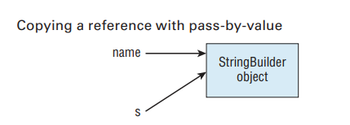

 |  |  | Đối với mảng []
 |  |  |  | Tương tự như StringBuilder, Thì một reference copy được truyền vào trong hàm
 |  |  |  | Khi thay đổi giá trị của phần tử trong mảng thì mảng gốc cũng thay đổi, bởi vì reference copy này trỏ tới object

 |  |  |  |  | void modifyArray(int[] array) {
 |  |  |  |  |  | array[0] = 100; |  |  | // Phần tử đầu tiên được thay đổi thành 100
 |  |  |  |  | }

 |  |  | Đối với ArrayList<> |  | Cũng tương tự mảng

 |  | 3. Lưu ý khi truyền một object final vào trong mảng : Vẫn hoạt động như cách truyền một Object reference vào trong mảng (vừa đề cập ở mục 2 bên trên)
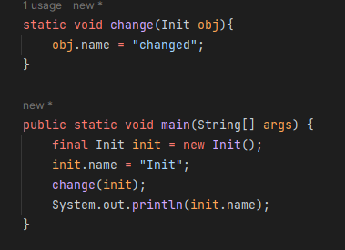

 |  |  |  |  |  |  | // OUTPUT : changed |  |  | Vì ở đây biến reference copy đều trỏ đến object ban đầu
 |  |  |  |  |  |  |  |  |  | Nên sẽ thay đổi thuộc tính

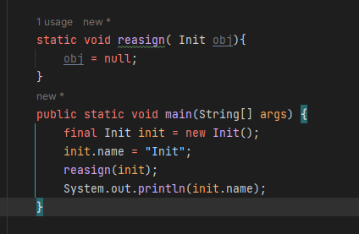

 |  |  |  |  |  |  |  | // OUTPUT : Init |  | Ở đây thì biến reference copy trỏ tới 1 object khác với object ban đầu

 |  |  |  |  |  |  |  |  |  | Nên biến reference copy thay đổi như nào thì ko ảnh hưởng đến object ban đầu

13. Overload method

 | Overload method là khi 1 method có cùng tên,
 |  | nhưng khác nhau về |  | 1 | danh sách các tham số
 |  |  |  | 2 | kiểu dữ liệu tham số
 |  |  |  | 3 | kiểu dl trả về + 1 sự khác nhau kể trên

 |  | access modifier và exception ko liên quan đến việc overload ( Tức là có thêm vào thì method đó ko phải là overload, mà bắt buộc phải là 1 trong 3 sự khác nhau kể trên)

 |  | Hợp lệ:
 |  |  | public void fly (int numMiles) { }
 |  |  | public void fly (short numFeet) { }

 |  |  | public boolean fly () { return false; }
 |  |  | void fly (int numMiles, short numFeet) { }
 |  |  | public void fly (short numFeet, int numMiles ) throws Exception {}

 |  | Không hợp lệ ;

 |  |  | public void fly (int numMiles) { }
 |  |  | public int fly (int numMiles) { } |  |  |  | // NOT COMPILE
 |  |  |  |  |  |  | // Vì chỉ khác nhau về kiểu trả về

 |  |  | public void foo ( int num) { }
 |  |  | public static void foo (int num ) { } |  |  |  | // NOT COMPILE
 |  |  |  |  |  |  | // Vì danh sách tham số ko khác nhau

 |  |  | public void fly (int num){}
 |  |  | protected int fly (int num){} |  |  |  | // NOT COMPILE, đây ko phải là overload
 |  |  |  |  |  |  | // access modifier ko liên quan đến overload vàở đây chỉ thay đổi kiểu dl trả về

 |  |  | public void fly (int num){}
 |  |  | public int fly (int num) throws Exception{} |  |  |  |  |  | // NOT compile, đây ko phải là overload
 |  |  |  |  |  |  |  |  | // exception ko liên quan đến overload và Ở đây chỉ thay đổi kiểu trả về
14. Overload cùng với vargs

 |  | public void fly(int [] length){

 |  | }

 |  | public void fly (int... lenght){ |  |  |  |  | // NOT Compile
 |  |  |  |  |  |  | // Vì vargs được Java hiểu là 1 mảng
 |  | } |  |  |  |  | // Do vậy ở đây hiểu là 2 method giống y sì nhau

15. Overload cùng Autoboxing

 |  | Đối với kiểu nguyên thủy, nếu ko tìm được hàm phù hợp, thì sẽ tự động thăng chức thành kiểu dl lớn hơn

 |  |  | byte, short, char |  | ----> Tìm hàm có tham số int |  |  | >----->Tìm hàm có tham số long

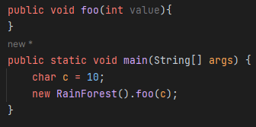

 |  |  | float -> Tìm hàm có tham số double

 |  | Nếu như ko có hàm primitive phù hợp để thăng chức thì sẽ autobox thành hàm Wrapper đúng kiểu dl

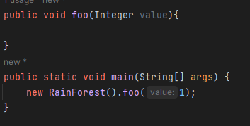

 |  | Đối với kiểu dl Wrapper, thì tìm đúng kiểu dl Wrapper cần, Nếu ko có thì tìm hàm Object

16. Autoboxing, Unboxing kiểu dl trả về

 |  | Đối với kiểu dl Primitive, Tự động thăng chức kiểu dl trả về:
 |  |  | byte, short, char |  | >>> có thể trả về hàm với kiểu dl int >>> Nếu ko có thì có thể trả về hàm với kiểu dl long

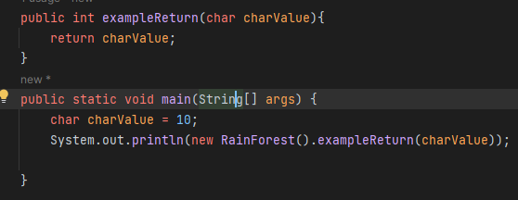

 |  |  | float >>>> có thể trả về hàm với kiểu dl double

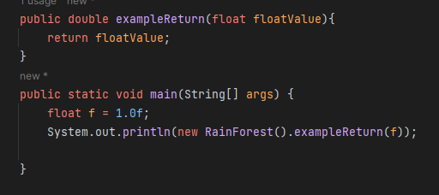

 |  | Đối với kiểu dl trả về là Wrapper, Có thể unboxing về kiểu dl Wrapper, nếu ko có thì unboxing về Wrapper lớn hơn
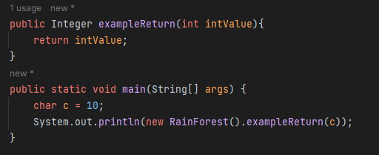

16. Overload và Reference Type
 | TH1:
 |  | public void foo (String value){
 |  | System.out.println("String");
 |  | }

 |  | public void foo (Object value){
 |  | System.out.println("object");
 |  | }

 |  | public static void concatRandomStr(StringBuilder s){
 |  | new Init().foo("temp");
 |  | new Init().foo(5);
 |  | }

 |  | // OUTPUT : Stringobject
 |  | // Giải thích:
 |  |  | Đầu tiên tìm hàm String và tìm thấy nên sẽ ko sử dụng hàm có tham số là Object
 |  |  | Dòng thứ hai tìm hàm với tham số là int. Nhưng ko tìm thấy nên Java tự động autobox thành Integer.

 | TH2 : Chỉ có hàm foo (Object value)

 |  | public void foo (Object value){
 |  | System.out.println("object");
 |  | }

 |  | public static void concatRandomStr(StringBuilder s){
 |  | new Init().foo("temp");
 |  | new Init().foo(5);
 |  | }

 |  | // OUTPUT : objectobject
 |  | // Giải thích
 |  |  | Đầu tiền tìm hàm với tham số là String, Nhưng ko tìm thấy nên sử dụng hàm truyền vào Object
 |  |  | Dòng thứ hai tìm hàm với tham số là int primitive, Nhưng ko tìm thấy , nên autobox về Wrapper , do đó cũng sử dụng hàm với tham số là Object

17. Overload và Primitive Params
 |  | TH1:
 |  |  | public void fly (int i){
 |  |  | System.out.println("int");
 |  |  | }

 |  |  | public void fly (long l){
 |  |  | System.out.println("long");
 |  |  | }
 |  |  | public static void main(String[] args) {
 |  |  | Plane plane = new Plane();
 |  |  | plane.fly(123);
 |  |  | plane.fly(134L);
 |  |  | }

 |  |  | // Output : int long

 |  | TH2:
 |  |  | public void fly (long l){
 |  |  | System.out.println("long");
 |  |  | }
 |  |  | public static void main(String[] args) {
 |  |  | Plane plane = new Plane();
 |  |  | plane.fly(123);
 |  |  | plane.fly(134L);
 |  |  | }

 |  |  | // Output : long long
 |  |  | // Hàm fly(123) tự động autobox về Primitive và gọi hàm fly(long)

 |  | TH3:
 |  |  | public void fly (int i){
 |  |  | System.out.println("int");
 |  |  | }

 |  |  | // public void fly (long l){
 |  |  | // System.out.println("long");
 |  |  | // }
 |  |  | public static void main(String[] args) {
 |  |  | Plane plane = new Plane();
 |  |  | plane.fly(123);
 |  |  | plane.fly(134L); |  |  |  | // NOT COMPILE
 |  |  | }

 |  |  | // Lưu ý là Java ko thể tự động convert về kiểu dữ liệu nhỏ hơn,
 |  |  | // Bắt buộc cần phải có cast tường minh về int

 |  |  |  | plane.fly((int)134L);

18. Overload tổng hợp

 | Thứ tự ưu tiên lựa chọn hàm đối với việc sử dụng overload method glide( 1, 2 )

 |  | Chọn chính xác theo kiểu dl |  |  |  | public String glide (int I, int j) {}

 |  | Chọn kiểu dl rộng hơn |  |  |  | public String glide (long I, long j) { }

 |  | Kiểu dl autobox |  |  |  | public String glide (Integer I, Integer J)

 |  | Vargs |  |  |  | public String glide (int … nums) { }

19. Constructors

 | 1. Constructor ko tham số chỉ tự động được thêm (khi compile) khi mà trong class ko có bất kì một constructor nào khác

 | 2. Private constructor ko thể gọi

 | 3. Tricky: Có thể tạo hàm với tên y sì tên class mà ko gây lỗi COMPILE, và hàm này ko phải là constructor
 |  |  | Nghĩa là Class này vẫn có constructor ko tham số mặc định được tạo ra khi tạo instance
 |  |  | public class Test() {

 |  |  |  | public void Test () { } |  | // hàm này compile OK
 |  |  | }

 | 4
 | this() để gọi constructor ko tham số của chính class hiện tại
 | this.abc để gọi biến instance của Class hiện tại

 | super() để gọi constructor ko tham số của class cha
 | super.abc để gọi biến instance của class cha

 | 5.Trong 1 constructor chỉ đuộc phép tồn tại this() hoặc super() và nó phải là khai báo đầu tiên của constructor

 | 6. Nếu class cha khai báo một constructor có tham số, Thì class con cũng phải khai báo ít nhất một constructor có tham số
 |  |  |  |  |  | Và dòng đầu tiên của constructor này phải là là lệnh super(param)
 |  | Child(String s) {
 |  | super(s);
 |  | }

20. Overload Constructors

21. Final fields:
 | Final fields có thể khai báo trong constructor

22. Thứ tự khởi tạo
 | Superclass
 | static variable, Static block
 | Instance variable, instance block
 | Constructor

23. Encapsulation data

24. Create Immutable class

Bài test 1: | OCA _STUDY GUIDE
 | Trả lời | Đáp án | Kết quả
1 | ABC | BC | Sai |  | Nếu ko khai báo access modifier thì mặc định là default
2 | AD | AD | Đúng
3 | ACD | ACD | Đúng
4 | ABG | ABG | Đúng
5 | DFG | DG | Sai
6 | X | D | Sai
7 | CD | BCDF | Sai
8 | ACE | BCE | Sai |  | Encapsulation, Immutablility uses private instance variables.
9 | CE | CE | Đúng
10 | B | B | Đúng
11 | B | BE | Sai
12 | C | D | Sai
13 | E | E | Đúng
14 | B | B | Đúng
15 | D | E | Sai
16 | C | B | Sai | Java pass by value
17 | ADE | BDE | Sai
18 | FC | CF | Đúng
19 | ADE | AG | Sai
20 | ABE | E | Sai
21 | AC | C | Sai |  | Define biến trong constructor phải có this.a = a, nếu ko thì sẽ hiểu là gán
22 | D | E | Sai | u u curcur | Lưu ý chọn đúng đáp án
23 | D | A | Sai |  | Tricky. Lưu ý là ở đây tạo một instance mới với constructor mới
24 | CE | BCE | Sai |  | Khối khởi tạo instance có thể gọi được member static , giống như instance method và instance variable
25 | AE | AE | Đúng
26 | A | A | Đúng
27 | C | C | Đúng
28 | ADF | ADF | Đúng
29 | F | AF | Sai

Tỉ lệ : 10/29 |  | 34% | Quá thấp :(

Bài test 2: | OCA Practice test

 | Trả lời | Đáp án | Kết quả
1 | C | C | Đúng
2 | B | B | Đúng
3 | C | D | Sai |  | trong hàm cần return biến thì cần phải chú ý mệnh đề if - else if ko return biến . Do đó bắt buộc phải return tưởng minh ngoài khối code
4 | D | D | Đúng
5 | B | B | Đúng
6 | A | C | Sai
7 | D | B | Sai
8 | B | B | Đúng
9 | C | C | Đúng
10 | A | A | Đúng | Lưu ý lệnh gán chứ ko phải toán tử 3 ngôi :9
11 | X | B | Sai
12 | D | D | Đúng
13 | A | C | Sai
14 | A | A | Đúng
15 | C | C | Đúng
16 | B | B | Đúng
17 | D | D | Đúng
18 | A | A | Đúng
19 | B | B | Đúng
20 | C | D | Sai |  | Nên nhớ là hàm void vẫn có thể return;
21 | C | C | Đúng
22 | D | D | Đúng
23 | B | B | Đúng
24 | C | A | Sai
25 | A | A | Đúng
26 | D | D | Đúng
27 | C | B | Sai
28 | C | C | Đúng
29 | A | A | Đúng
30 | C | C | Đúng
31 | C | D | Sai
32 | C | B | Sai
33 | A | A | Đúng
34 | x | B | Sai |  | Từ kiểu dl lớn về nhỏ cần cast tường minh, Từ kiểu dl nhỏ về lớn ko cần cast tường minh, Java đã tự động cast rồi
35 | C | C | Đúng
36 | A | C | Sai
37 | D | D | Đúng
38 | A | A | Đúng
39 | A | A | Đúng
40 | B | B | Đúng
41 | C | C | Đúng
42 | D | D | Đúng
43 | A | A | Đúng
44 | A | D | Sai
45 | B | D | Sai
46 | D | A | Sai |  | Khi thực hiện toán tử thì tất cả các kiểu dl như byte short đều được thăng chức về int
47 | C | C | Đúng
48 | C | A | Sai
49 | B | B | Đúng
50 | D | D | Đúng

Số câu đúng : 34/50
Tỉ lệ : | 68%

OCA _Mala Gupta

STT | Trả lời | Đáp án
1 | D
2 | D
3 | B
4 | BCD |  |  | Ejava | anotherMethod
5 | B |  |  |  | Ejava
6 | C |  |  |  | Somemethod
7 | CDEFG |  |  |  | somemethod
8 | C
9 | B
10 | AC
 |  |  |  | 10 | 20
 |  |  |  |  | 10
 |  |  |  |  | 11
 |  |  |  |  | 10

5. Class Design
1. Cấu trúc của khai báo kế thừa



2. Apply access modifiers

 | Trong OCA thì chỉ có thể apply public và default (ko tường minh) vào khai báo class

 | Trong 1 file thì chỉ có duy nhất 1 class hoặc interface là public

3. Khai báo contructor

 | Rule 1 : | Trong khai báo constructor thì this() và super() phải ở đầu dòng đầu tiên
 |  | Nếu dòng đầu tiên là comment rồi mới đến this() hoặc super() thì vẫn hợp lệ

 | Rule 2 : | Nếu như class cha có ít nhất 1 constructor ko tham số
 |  | Thì class con bắt buộc phải có constructor mà có hàm gọi đến constructor có tham số của lớp cha, tức là super (param)

 |  |  | public class Parent {
 |  |  |  | public Parent ( String age) {}
 |  |  | }

 |  |  | public class Child extends Mammal {
 |  |  |  | public Child (String age) {
 |  |  |  |  | super( age );
 |  |  |  | }
 |  |  | }

 |  | Tuy nhiên ở lớp con mà khai báo thêm một constructor không tham số và ở lớp cha ko có construtor không tham số Thì sẽ báo lỗi compile
 |  | Nghĩa là nếu khai báo constructor ko tham số ở lớp con, thì khi đó Java hiểu là dùng super() tới constructor ở lớp cha
 |  | Mà ở lớp cha ko có. Nên sẽ báo lỗi compile ở constructor lớp con

 |  |  | public class Parent {
 |  |  |  | public Parent ( String age) {}
 |  |  | }

 |  |  | public class Child extends Mammal {
 |  |  |  | public Child (String age) {
 |  |  |  |  | super( age );
 |  |  |  | }

 |  |  |  | public Child( ){ |  | //. COMPILE FAIL, kể cả có khai báo super() đi chăng nữa vì ko tìm thấy constructor ko tham số ở lớp cha

 |  |  |  | }
 |  |  | }

 | Rule 3: | Cơ bản nhưng vẫn nhắc lại:
 |  | Tại lớp con, và constructor ko tham số mà ko định nghĩa hàm super()
 |  | Thì Java tự động gọi hàm super() ko tham số của lớp cha

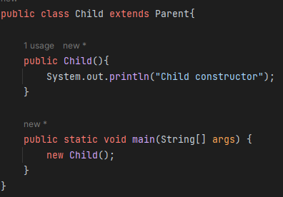
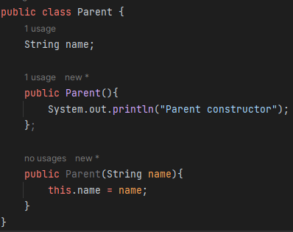

 |  | // OUTPUT :
 |  |  | ParentConsructor
 |  |  | Child Constructor

4. Override methods

 | RULE : | 1. Method ở lớp con bắt buộc phải cùng signature với method ở class cha
 |  |  | Signature ở bao gồm 2 điều kiện: |  |  |  | danh sách tham số, kiểu dl của tham số phải giống với method ở lớp cha
 |  |  |  |  |  |  | kiểu trả về của method cũng phải cũng phải là subClass hoặc giống với method ở lớp cha

 |  | 2. Method ở lớp con bắt buộc phải có kiểu access modifier rộng hơn với method ở class cha

 |  | 3. Method ở lớp con ko được throw 1 checked exception mới hoặc 1 exception bất kì nào rộng hơn lớp cha

 |  | 4. Nếu method ở lớp cha trả về giá trị, thì method override ở lớp con phải trả về đúng kiểu dl hoặc subclass của kiểu dl

 |  | 5. Nếu method ở lớp cha ko phải là static, thì method override ở lớp con ko được gắn là static
 |  | Tương tự, Nếu method ở lớp cha là static, thì method ở lớp con cũng phải là static

 |  | 6. Chỉ có instance method mới có tính năng override, còn instance variable ở class cha và class con là hiddine variable ( Tức là giá trị sẽ phụ thuộc vào kiểu dl của biến reference)
5. Khai báo private method ở lớp cha thì method ở lớp con cùng signature ko phải là method override

 | public class Parent {
 |  | private String getAge () { return "50"}
 | }

 | public class Child () {
 |  | public String getAge () { return "20" } |  |  |  | // Đây là method tự định nghĩa ở lớp con
 | } |  |  |  |  | // Không phải là method override

6. Hiding Method :

 | Xảy ra khi method ở class cha khai báo static method, class con cũng khai báo cùng sinature static giống như class cha

6. Override method vs Hiding method

7. Final methods

 | final method : |  | không thể override, |  |  |  |  |  |  | Tuy nhiên ở lớp cha mà là private final, Thì method này là hidden method, Do vậy method khai báo ở lớp con là một method tự định nghĩa, ko liên quan gì đến override
 |  |  | Nếu khai báo method override -> Lỗi COMPILE

 | Ví dụ :
 |  | public class Bird { |  |  |  |  |  |  |  | public class AutoMobile {
 |  |  |  |  |  |  |  |  |  | private final String drive(){ | // method private
 |  |  | pubilc final boolean hasFeathers () { |  |  |  |  |  |  | return "Driving vehicle";
 |  |  |  | return true; |  |  |  |  |  | }
 |  |  | } |  |  |  |  |  |  | }
 |  | }

 |  | public class Penguin extends Bird { |  |  |  |  |  |  |  | public class Car extends AutoMobile{
 |  |  |  |  |  |  |  |  |  | protected final String drive(){ | // COMPILE OK. Đây là method tự định nghĩa
 |  |  | public final boolean hasFeathers ( ) { |  |  |  | // COMPILE FAIL |  |  | return "Driving car";
 |  |  |  | return false; |  |  |  |  |  | }
 |  |  | } |  |  |  |  |  |  | }
 |  | }

8. Kế thừa variable

 | Không giống như override method, Thì ko có khái niệm override lại variable
 | Mà chỉ có khái niệm hidden varriable

 | Nếu truy cập một varriable từ parent Class (Ở đây là biến reference khai báo )-> Variable từ parentClass được sử dụng
 | Nếu truy cập một variable từ Child class (Ở đây là biến refernce khai báo) -> Variable từ child Class được sử dụng
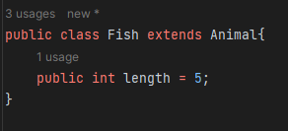
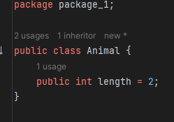

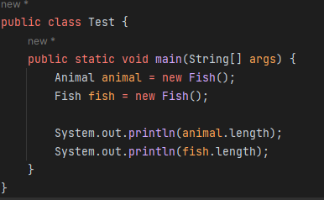

 |  | OUTPUT : | 2
 |  |  | 5

9. Abstract class

 | RULE : | 1. Trong abstract class thì có thể tồn tại cả abstract method và non-abstract method

 |  |  | non-abstract method là method có body có thể là |  |  |  |  | private method |  | public void a ( ) { }
 |  |  |  |  |  |  |  | protected method |  | protected void b ( ) { }
 |  |  |  |  |  |  |  | public method |  | public void c ( ) { }
 |  |  |  |  |  |  |  | static method |  | static void d ( ) { }
 |  |  |  |  |  |  |  | final method |  | final void e ( ) { }
 |  |  |  |  |  |  |  | static final method |  | static final void f ( ) { }
 |  |  |  |  |  |  |  | default method |  | void g () { }
 |  | 2. Abstract method chỉ tồn tại trong abstract class

 |  | 3. Một abstract method phải chứa dấu ; ở cuối , ko được chứa thân hàm

 |  | 4. Một abstract class không được gán final, |  |  |  |  | Một abstract method không được gán final hay static

 |  |  | KHÔNG HỢP LỆ:

 |  |  |  | public final abstract class Turtle { |  |  |  |  | // COMPILE Fail. Abstract class không được gán final
 |  |  |  |  | public abstract void swim ( ) { } |  |  |  | // COMPILE Fail. Abstract class phải chứa dấu ; ở cuối, ko được tồn tại dấu { }
 |  |  |  |  | public abstract int getAge ( ) {
 |  |  |  |  |  | return 10; |  |  | // COMPILE FAIL. Ko đc phép chứa thân hàm
 |  |  |  |  | }

 |  |  |  |  | public final abstract void run ( ); |  |  |  | // COMPILE FAIL. Abstract method không được gán final
 |  |  |  |  | public abstract static void walk ( ); |  |  |  | // COMPILE FAI. Abstract method không được gán static
 |  |  |  | }
 |  |  | HỢP LỆ:
 |  |  |  | public abstract class Turtle {
 |  |  |  |  | public abstract void swim ( );
 |  |  |  |  | public abstract boolean hasFoo ( ) ;
 |  |  |  | }

 |  | 5. Một abstract method không được gán là private.
 |  | Method implemetn lại abstract method ko thể có acccess modifier hẹp hơn abstract method

 |  |  | KHÔNG HỢP LỆ
 |  |  |  | public abstract class Animal {
 |  |  |  | private abstract void sing(); |  |  |  |  | // COMPILE FAIL. Abstract method ko thể là private access
 |  |  |  | }

 |  |  | KHÔNG HỢP LỆ:

 |  |  |  | public abstract class Animal {
 |  |  |  | protected abstract void sing();
 |  |  |  | }

 |  |  |  | public class Fish extends Animal{

 |  |  |  | @Override
 |  |  |  | private void sing() { |  |  |  |  | // COMPILE FAIL. Method implement khong được phép có access modifier hẹp hơn

 |  |  |  | }
 |  |  |  | }

 |  | 6. Không thể tạo instance từ 1 abstract class
 |  | Class con cấp gần nhất phải implement tất cả các abstract method

 |  |  | public abstract class Animal {
 |  |  |  | public abstract String getName ( );

 |  |  | }

 |  |  | public class Walrus extends Animal { |  |  |  | // COMPILE FAIL. Class con cấp gần nhất ko implment abstract methods

 |  |  | }

 |  | 7. Nếu là abstract class nhiều cấp thì Class con gần nhất phải implment tất cả các abstract class của tất cả các cấp

 |  |  | public abstract class Animal {
 |  |  |  | public abstract String getName () ;

 |  |  | }

 |  |  | public abstract class BigCat extends Animal () {
 |  |  |  | public abstract void roar () ;
 |  |  | }

 |  |  | pulic class Lion extends BigCat { |  |  |  | // COMPILE OK. Đã implement tất cả các abstract class của các cấp
 |  |  |  | public String getName() {
 |  |  |  |  | return "Lion";
 |  |  |  | }
 |  |  |  | public void roar() {
 |  |  |  |  | System.out.println("The Lion lets out a loud ROAR!");
 |  |  |  | }
 |  |  | }

10. Interface

 | Cấu trúc: Định nghĩa 1 interface

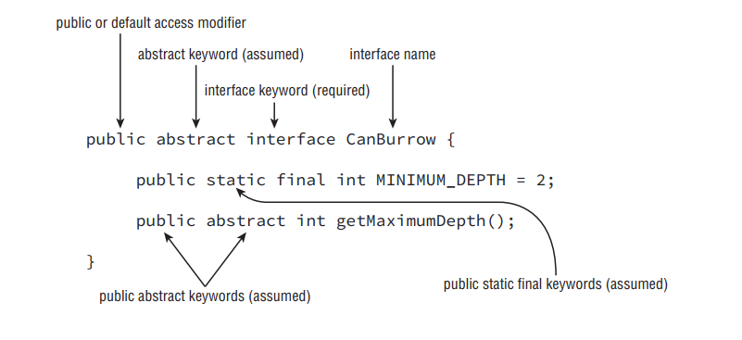

 | Cấu trúc : Implement 1 interface

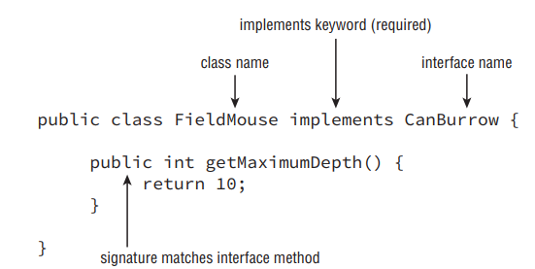

 | RULE | 1 | Đối với biến trong interface thì mặc định là public static final
 |  |  | Đối với method trong interface thì mặc định là public abstract . Không được kèm theo một specifiers nào khác

 |  | 2 | Khai báo tên interface chỉ chấp nhận duy nhất 1 specifiers là abstract

 |  |  |  | public abstract interface canDo {

 |  |  |  | }
 |  | 3 | Giống với class, thì Khai báo interface chỉ chấp nhận public hoặc default (tức là ko có access modifier)

 |  | 4 | Không thể tạo instance với interface ( vì interface mặc định là abstract)

 | Chốt lại đối với abstract class hoặc interface : Thì method ko được gán static hoặc final

12. Mối quan hệ giữa class và interface

 | Class, Abstract class chỉ được phép implements interface

 | Inteface chỉ được phép extends Interface khác, ko có khái nhiệm implements Interface khác
 | Interface cũng không có khái niệm extends Abstract class

 | Abstract Class có thể kế thừa 1 class thường khác

13. Lưu ý khi implements nhiều interface mà giữa các interface có các method giống nhau về tên method, danh sách tham số , kiểu dl tham số

 | public interface Herbivore {
 |  | public int eatPlants();
 | }
 | public interface Omnivore {
 |  | public void eatPlants();
 | }

 | public class Bear implements Herbivore, Omnivore { |  |  |  |  |  |  | // COMPILE FAIL. Vì 2 interface đều có method giống nhau về tên method và danh sách tham số, kiểu dl tham số
 |  | public int eatPlants() {
 |  |  | System.out.println("Eating plants: 10");
 |  |  | return 10;
 |  | }

 |  | public void eatPlants() {
 |  |  | System.out.println("Eating plants");
 |  | }
 | }

 | Tương tự đối với interface và abstract class

 |  | public interface Herbivore {
 |  |  | public int eatPlants();
 |  | }
 |  | public interface Omnivore {
 |  |  | public void eatPlants();
 |  | }
 |  | public interface Supervore extends Herbivore, Omnivore {} |  |  |  |  |  |  | // COMPILE FAIL. Vì 2 interface đều có method giống nhau về tên method và danh sách tham số, kiểu dl tham số

 |  | public abstract class AbstractBear implements Herbivore, Omnivore {} |  |  |  |  |  |  | // COMPILE FAIL. Vì 2 interface đều có method giống nhau về tên method và danh sách tham số, kiểu dl tham số

14. Biến trong interface

 | Biến trong interface mặc định là public static final |  |  |  |  | Do vậy bất kì cách khai báo biến là private, protected đều sẽ là lỗi compile

 | Khi khai báo biến trong interface thì phải có giá trị vì nó là final

15. Default method trong interface

 | RULE : | 1 .Đây là một feature mới trong interface của JAVA 8*, chứ ko phải là access modifier default
 |  | Nghĩa là khai báo default method trong interface thì method này luôn có access modifier là public

 |  | 2 . Nếu không có từ default thì nghĩa là đây ko phải là default method

 |  | 3. Default method phải có thân hàm

 |  | 4. default method không chấp nhận bất cứ một specifiers nào cả

 |  | 5. default method chỉ chấp nhận duy nhất một access modifiers là public

 |  | 6. Có thể khai báo nhiều default method trong 1 interface

 |  | Ví dụ
 |  |  | KHÔNG HỢP LỆ:

 |  |  |  | public interface Carnivore {
 |  |  |  |  | public default void eatMeat(); |  |  |  | // COMPILE FAIL. Default method phải có chứa thân hàm
 |  |  |  |  | public int getRequiredFoodAmount() { |  |  |  | // COMPILE FAIL. Việc 1 method có thân hàm trong 1 interface chỉ có thể là static method hoặc default method. Mà method này ko được gán là default
 |  |  |  |  |  | return 13;
 |  |  |  |  | }
 |  |  |  | }

 |  |  | HỢP LỆ:
 |  |  |  | public interface CanBurrow{ |  |  |  |  | // COMPILE OK. Có thể khai báo nhiều default method trong 1 interface
 |  |  |  | default void a(){

 |  |  |  | }

 |  |  |  | default void b(){

 |  |  |  | }
 |  |  |  | }

 |  | 7. Interface có thể triển khai lại default method, hoặc cũng có thể biến default method đó thành một abtract method

 |  |  | Ví dụ : Triển khai lại default method

 |  |  |  | public interface HasWork {

 |  |  |  | default String getName(){
 |  |  |  | return "This is Default Name";
 |  |  |  | }
 |  |  |  | }

 |  |  |  | public interface HomeWork extends HasWork{

 |  |  |  | default String getName() {
 |  |  |  | return "This is home work";
 |  |  |  | }
 |  |  |  | }

 |  |  | Ví dụ : Biến nó thành một method abstract trong interface, để 1 class nào đó implements method này

 |  |  |  | public interface HasWork {

 |  |  |  | default String getName(){
 |  |  |  | return "This is Default Name";
 |  |  |  | }
 |  |  |  | }

 |  |  |  | public interface HomeWork extends HasWork{
 |  |  |  | String getName(); |  |  |  |  |  | // COMPILE OK. Biến default method thành 1 abstract method thông thường trong interface
 |  |  |  | }

16. Đa kết thừa interface với default method

 | 1 Class kế thừa nhiều inteface mà định nghĩa hàm default method giống nhau ( về tên method và ds tham số, kiểu dl tham số )
 | Thì sẽ báo lỗi compile

 |  | public interface Walk {
 |  |  | public default int getSpeed() {
 |  |  |  | return 5;
 |  |  | }
 |  | }

 |  | public interface Run {
 |  |  | public default int getSpeed() {
 |  |  |  | return 10;
 |  |  | }
 |  | }

 |  | public class Cat implements Walk, Run { |  |  |  |  |  | // COMPILE FAIL. 2 interface có default method giống hết nhau. Java ko thể biết được là sẽ implement defau t method của interface nào
 |  |  | public static void main(String[] args) {
 |  |  |  | System.out.println(new Cat().getSpeed());
 |  |  | }
 |  | }

 | Tuy nhiên nếu class đó định nghĩa một method riêng thì ko xảy ra vấn đề gì. Nghĩa là sẽ ko dùng hàm default của interface nào cả

 |  | public interface Walk {
 |  |  | public default int getSpeed() {
 |  |  |  | return 5;
 |  |  | }
 |  | }

 |  | public interface Run {
 |  |  | public default int getSpeed() {
 |  |  |  | return 10;
 |  |  | }
 |  | }

 |  | public class Cat implements Walk, Run { |  |  |  |  | // COMPILE OK. Vì khai báo thêm một method override của riêng class này.

 |  |  | public int getSpeed ( ) {
 |  |  |  | return 99999999;
 |  |  | }

 |  |  | public static void main(String[] args) {
 |  |  |  | System.out.println(new Cat().getSpeed()); |  |  |  |  | // OUTPUT : 99999999;
 |  |  | }
 |  | }

17 . Static method trong interface

 | RULE : | 1. Giống như với mọi method trong interface, thì access modifier của static method phải là public

 |  | 2. Để dùng được static method thì phải dùng thông qua tên của interface

 |  | 3. Không giống như default method, Thì static method cho phép việc đa kế thừa interface thoải mái. Vì bắt buộc phải gọi static method thông qua tên interface,

 |  |  | VÍ dụ:
 |  |  |  | HỢP LỆ
 |  |  |  |  | public interface Hop {
 |  |  |  |  |  | static int getJumpHeight() {
 |  |  |  |  |  |  | return 8;
 |  |  |  |  |  | }
 |  |  |  |  | }

 |  |  |  |  | public class Bunny implements Hop {
 |  |  |  |  |  | public void printDetails() {
 |  |  |  |  |  |  | System.out.println(Hop.getJumpHeight());
 |  |  |  |  |  | }
 |  |  |  |  | }

18. Đa hình

 | Có thể tạo refeence variable có kiểu dl là Parent, Interface, Abstract Parent từ một instance class
 |  |  | Nghĩa là

 |  |  |  | Child instance = new Child ( );

 |  |  |  | Parent objParent = instance;

 |  |  |  | Interface interface = instance;

 |  |  |  | AbstractClass absObject = instance;

 | Khi một object được assign sang một kiểu dl reference mới. Chỉ có method và biến của reference đó gọi được mà ko cần CAST tường minh

 |  | Nghĩa là :
 |  |  |  | objParent.doFromParent( ); |  |  |  | // Gọi method từ class Parent
 |  |  |  | objParent.a; |  |  |  | // Gọi vars từ class Parent

 |  |  |  | interface.canFromInterface( ) ; |  |  |  | // Gọi method từ interface
 |  |  |  | interface.b; |  |  |  | // Gọi vars từ interface

 |  |  |  | absObject.workFromAbstract( ); |  |  |  | // Gọi method từ Abstract Class
 |  |  |  | absObject.c; |  |  |  | // Gọi vars từ abstract Clas

19. Object vs Reference

 | Mọi object đều có thể assign lại cho class Object
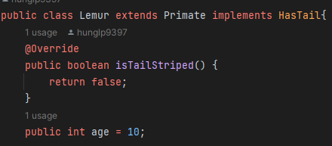
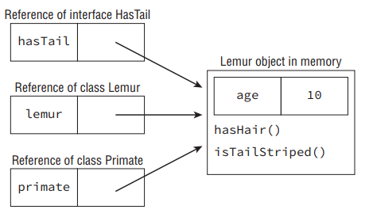

20. Casting object

 | Lemur lemur = new Lemur() |  |  | // 1 obj instance Lemur

 | Primate primate = lemur; |  |  | // Gán obj Lemur cho 1 reference khác

 | Lemur lemur 2 = primate ; |  |  | // COMPILE FAIL. Convert SUPER Class về SUB Class cần phải có cas tường minh

 | Lemur lemur 2 = (Lemur) primate ; |  |  |  | // COMPILE OK. Convert SUPER class về SUB class đã có cast tường minh

 | System.out.print( lemur2.age) |  |  |  | // COMPILE OK. Có thể truy cập tới tất cả method và variables của Lemur Class
 | Sytem.out.print (lemur2.isTailStriped () ); |  |  |  | // COMPILE OK. Có thể truy cập tới tất cả method và variables của Lemur Class

 | RULE : | 1. Khi convert từ SUPER Class về SubClass cần phải có cast tường minh

 |  | 2. Không được phép cast về 1 kiểu dl ko liên quan

 |  |  | public class Bird {}

 |  |  | public class Fish {
 |  |  |  | public static void main(String[] args) {
 |  |  |  |  | Fish fish = new Fish();
 |  |  |  |  | Bird bird = (Bird)fish; |  |  | // COMPILE FAIL. Bird và Fish là 2 class chẳng liên quan gì đến nhau
 |  |  |  | }
 |  |  | }

 |  | 3. Mặc dù có thể code compile. Nhưng khi chạy sẽ báo lỗi cast khi convert Super CLASS về sub Class như sau:

 |  |  | public class Rodent {

 |  |  | }
 |  |  | public class Capybara extends Rodent {
 |  |  |  | public static void main(String[] args) {
...

6. Exception
1. Các loại exception:
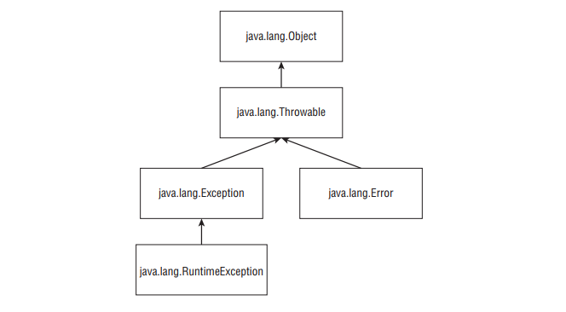
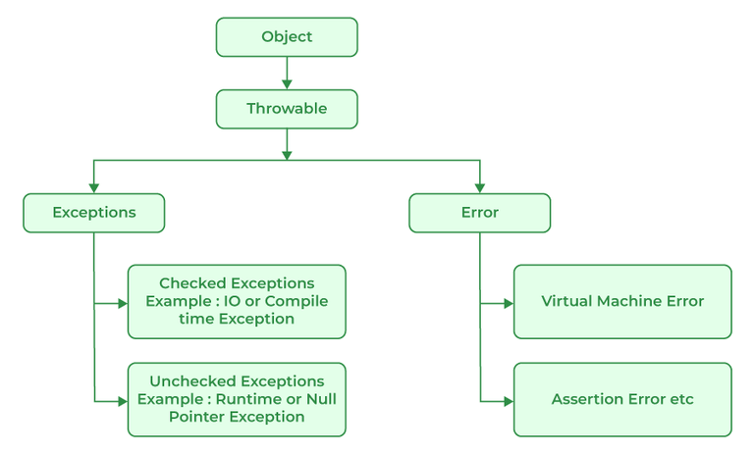

2. Lệnh try - catch
 | RULE 1: | Bắt buộc phải có dấu { }

 |  | try {
 |  |  | doSomething()
 |  | } catch (Exception e ) {

 |  | }
...
 |  |  | public static void main(String[] args) {
 |  |  | } catch (Exception e2) {
 |  |  | System.out.println("Catch exception e1 ");
 |  |  | }
 |  |  | }
 |  |  | }

4. Ném 1 exception không định nghĩa trong catch

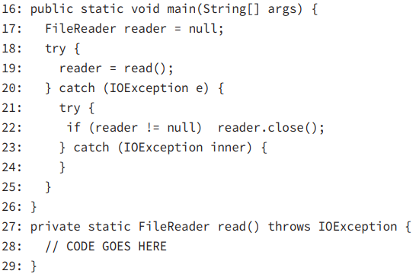
 | Ví dụ 1

 |  | TH1 : | Dòng 28 ko throw exception |  |  |  | >>> | Đoạn code từ 20-25 sẽ bị skip

 |  | TH2: | Dòng 28 ném NullPointer exception |  |  |  | >>> | Do ko phải là IOExxception nên đoạn code từ 20-25 vẫn bị skip

 |  | TH3 : | Dòng 28 ném IOExption |  |  |  | >>> | Đoạn code từ 2025 sẽ chạy

 |  |  | Tuy nhiên nếu dòng 22 lỗi thì vẫn ném ra 1 Exception mới

 | Ví dụ 2 :
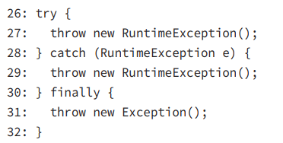

 |  | Dòng 278 ném exception, và đã được bắt ở dòng 28,
 |  | Dòng 29 lại ném 1 exception

 |  |  | TH1 : Nếu ko có khối finally thì exception ở dòng 29 sẽ bị ném ra

 |  |  | TH2 : ở đây có khối finally, và trùng hợp thì khối finally cũng ném ra 1 exception
 |  |  |  | Do vậy exception ở dòng 29 trong khối catch sẽ bị lãng quên
 |  |  |  | Chỉ có exception ở dòng 31 trong khối finally sẽ bị ném ra

 | Ví dụ 3:
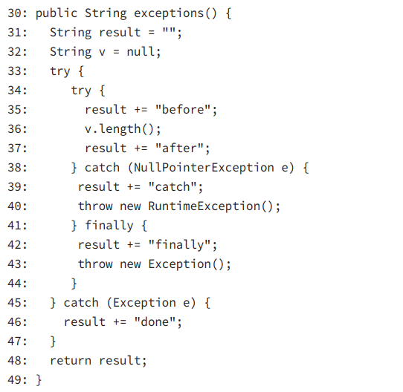

 |  | result = | before | catch | finally | done

5. Nhận biết một số Exception

 | Runtime Exception |  | Ko cần phải handle hoặc khai báo,
 |  |  | Được ném ra bởi dev hoặc JVM.
...
 |  |  | public static void main(String[] args) {
 |  |  | f.getFish() |  |  |  |  |  | // COMPILE FAIL. Vì hàm getFish() được sử dụng ở đây là sẽ hàm override của class ClownFish, Mặc dù hàm này ko khai báo checked exception nào
 |  |  | } |  |  |  |  |  | // Nhưng compiler nhận thấy biến reference có Kiểu là Fish, và hàm getFish này khai báo 1 checked exception
 |  |  | } |  |  |  |  |  | // DO vậy cần phải khai báo hoặc xử lí

 | RULE 2 : | Đối với Exception tự định nghĩa
 |  | Không được phép xử lý hoặc handles khi gọi hàm ko khai báo, handle exception

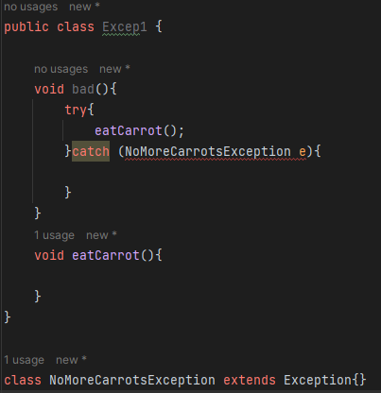

 |  |  | Ở đây hàm eatCarrot() ko hề khai báo hoặc ném ra exception tự định nghĩa nào nào
 |  |  | Do vậy hàm bad() gọi exception này Ko được phép khai báo hoặc xử lý exception đó

 | RULE 3 | Đối với method override, ko được ném ra một checked exception mới, hoặc chekced exception lớn hơn exception ở lớp cha
 |  | Lưu ý là checkedExxception

 |  |  | class CanNotHopException extends Exception { }
...

